SHOULDER bolovo- MULTI SHOW
LS

FICHA PRODUÇÃO CORTE

CLIENTE: bolovo | REPRESENTANTE: Antonio |  |  |  |  | PEDIDO: /20 |  |  | QTD. MOSTR. LS
REF. CLIENTE: BLV 06-KE | REF. SHO SL - bolovo |  |  |  |  | COLECAO : VERÃO /2020 |  |  | 1
REF: ls : SHO LS : 692 | MODELO: shoulder com bolso frente redondo E TELA
CUSTO CONFECÇÃO OFICINA: | UNID. | R$ 6.50 | FICHA |  | 100 | VALOR TOTAL FICHA: |  |  | R$ 650.00
DATA PEDIDO | 2020-11-05 |  |  |  |  | DATA ENTREGA |  |  | 2020-11-04

INICIO PRODUÇÃO |  |  |  |  |  | TERM. PRODUÇÃO

QUANTIDADE FICHA |  | 100 |  |  | RISCO | QTD. |  |  | RISCO | QTD. | CORTADOR
DIVISÃO TECIDOS | UNIDADE | VARIANTE 1 | TOTAL 1 |  |  | FOLHAS | branco | TOTAL 2 |  | FOLHAS
Cor 1 - NYLON 70 EMBORRACHDO | 0.110 | AZUL ROYAL | 11.00 |  |  |  |  | 0.00

Cor 2- NYLON 70 EMBORRACHADO FORRO | 0.150 | ROXO | 15.00 |  |  |  |  | 0.00

COR 3 - NYLON 70 PVC | 0.019 | AMARELO | 1.90 |  |  |  |  | 0.00

Cor 4- NYLON 70 PVC VIVO E VIES | 0.026 | ROXO | 2.60 |  |  |  |  | 0.00

Cor 5 - TELA SMART | 0.012 | ROSA | 1.20 |  |  |  |  | 0.00

 |  |  |  |  |  |  |  | 0.00

 | 0.000 |  | 0.00 |  |  |  |  | 0.00

 | 0.000 |  | 0.00 |  |  |  |  | 0.00

 | 0.000 |  | 0.00 |  |  |  |  | 0.00

 | 0.000 |  | 0.00 |  |  |  |  | 0.00

 | 0.000 |  | 0.00 |  |  |  |  | 0.00

 | 0.000 |  | 0.00 |  |  |  |  | 0.00

CORTE EM VIÉS

COR | LARGURA |  |  |  | METRAGEM POR PEÇA |  |  | METRAGEM TOTAL
 |  |  |  |  |  |  |  | VARIANTE 1 |  | VARIANTE 2
Cor 4- NYLON 70 PVC VIVO E VIES | 2.5 |  |  |  | 1.75 |  |  | 175.00 |  | 0.00

 |  |  |  |  |  |  |  |  |  | 0.00

CORTE PLACAS

COR | MOLDE Nº / ALTURA |  |  |  | QTD. MOCH. POR PLC |  |  | QUANTIDADE TOTAL
 |  |  |  |  |  |  |  | VARIANTE 1 |  | VARIANTE 2
 |  |  |  |  | 0.00 |  |  | #DIV/0! |  | #DIV/0!

CORTE BALANCIN / FACA

COR | NUMERO MOLDE |  |  |  | QUANTIDADE POR PEÇA |  |  | QUANTIDADE TOTAL
 |  |  |  |  |  |  |  | VARIANTE 1 |  | VARIANTE 2
 |  |  |  |  |  |  |  | 0.00 |  | 0.00

PARTE GRÁFICA - A |  |  |  |  |  |  |  |  |  |  | RESP.
FORNECEDOR: conrad |  | R$ UNID. | VARIANTE 1 |  |  |  | VARIANTE 2
DESCRICÃO: BORDADO branco bolso frente MULTI SHOW |  | R$ 1.60 | Seguir Amostra |  |  |  | Seguir Amostra
PARTE GRÁFICA - B |  |  |  |  |  |  |  |  |  |  | RESP.
FORNECEDOR: |  | R$ UNID. | VARIANTE 1 |  |  |  | VARIANTE 2
DESCRICÃO: |  | R$ 0.00 | Seguir Amostra |  |  |  | Seguir Amostra
PARTE GRÁFICA - C |  |  |  |  |  |  |  |  |  |  | RESP.
FORNECEDOR: |  | R$ UNID. | VARIANTE 1 |  |  |  | VARIANTE 2
DESCRICÃO: |  | R$ 0.00 | Seguir Amostra |  |  |  | Seguir Amostra
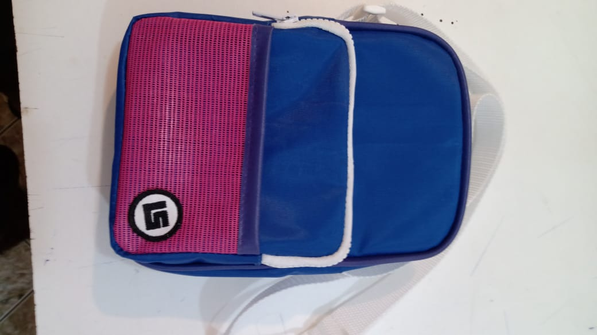 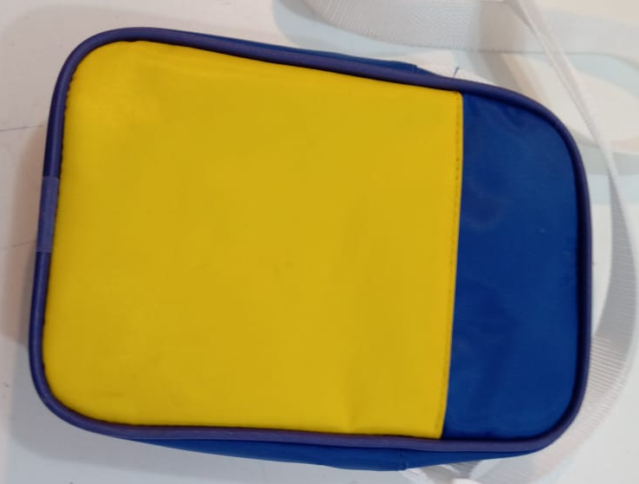

QUANTIDADE MOLDES: | 8 |  |  |  | QUANTIDADE GABARITOS: |  |  |  | 2
LS

FICHA PRODUÇÃO AVIAMENTO

CLIENTE: bolovo | REPRESENTANTE: Antonio |  |  |  |  | PEDIDO: /20 |  |  | QTD. MOSTR. LS
REF. CLIENTE: BLV 06-KE | REF. SHO SL - bolovo |  |  |  |  | COLECAO : VERÃO /2020 |  |  | 1
REF: ls : SHO LS : 692 | MODELO: shoulder com bolso frente redondo E TELA
DATA PEDIDO | 2019-09-01 |  |  |  |  | DATA ENTREGA |  |  | 2019-09-13

QUANTIDADE FICHA |  | 100 |  |  | QTD. ENVIADA |  | 0 |  | QTD. ENVIADA |  | RESP.
AVIAMENTOS 1 | UNIDADE | VARIANTE 1 | TOTAL 1 |  | OFICINA |  | VARIANTE 2 | TOTAL 2 | OFICINA
Etiqueta Composição - EC - bolovo | 1 | Branco | 100.00 |  |  |  |  | 0.00
Linha 60 | 0.04 | ROXA | 4.00 |  |  |  |  | 0.00
 | 0.02 | AMARELA | 2.00 |  |  |  |  | 0.00
 | 0.04 | azul royal | 4.00 |  |  |  |  | 0.00
Linha 60 | 0.02 | branca | 2.00 |  |  |  |  | 0.00
 |  |  |  |  |  |  |  | 0.00
FITA CA 25 | 1.53 | branca | 153.00 |  |  |  |  | 0.00
Fita alça de ombro - 1,45m (1x) | 0 |  | 0.00 |  |  |  |  | 0.00
Fita do regulador - 0,08m (1x) | 0 |  | 0.00 |  |  |  |  | 0.00
Ziper 8 TRATOR | 0.6 | branca | 60.00 |  |  |  |  | 0.00
Cursor Trator | 2 | Branco | 200.00 |  |  |  |  | 0.00
Gorgurão Acabamento | 2.2 | roxo | 220.00 |  |  |  |  | 0.00
Regulador 25 poliacetal | 1 | branca | 100.00 |  |  |  |  | 0.00
Passante 25 poliacetal ou nylon | 1 | Branca | 100.00 |  |  |  |  | 0.00
Fita de 10 mm | 0 |  | 0.00 |  |  |  |  | 0.00
suporte do mosquetinho 0,10 (1x) | 1 | preta | 100.00 |  |  |  |  | 0.00
mosquetinho piterpan | 1 | preto | 100.00 |  |  |  |  | 0.00
Velcro 25 mm | 0.18 | Branco | 18.00 |  |  |  |  | 0.00
Boslo costa ,04m ( 1 x ) |  | preto | 0.00 |  |  |  |  | 0.00
Bolso sevreto ,14 ( 1x) | 0 |  | 0.00 |  |  |  |  | 0.00
Vivo corpo | 1.5 | *** | 150.00 |  |  |  |  | 0.00
 | 0 |  | 0.00 |  | ;. |  |  | 0.00
 | 0 |  | 0.00 |  |  |  |  | 0.00
 | 0 |  | 0.00 |  |  |  |  | 0.00
 | 0 |  | 0.00 |  |  |  |  | 0.00
 | 0 |  | 0.00 |  |  |  |  | 0.00
 | 0 |  | 0.00 |  |  |  |  | 0.00
 | 0 |  | 0.00 |  |  |  |  | 0.00
 | 0 |  | 0.00 |  |  |  |  | 0.00
 | 0 |  | 0.00 |  |  |  |  | 0.00
 | 0 |  | 0.00 |  |  |  |  | 0.00
 | 0 |  | 0.00 |  |  |  |  | 0.00
 | 0 |  | 0.00 |  |  |  |  | 0.00
 | 0 |  | 0.00 |  |  |  |  | 0.00
ACABAMENTO | UNIDADE | VARIANTE 1 | TOTAL 1 |  | XXXXXXXXXX |  | VARIANTE 2 | TOTAL 2 | XXXXXXXXXX |  | RESP.
Embalagem Plástica 40 x 60 | 1 | Transp. | 100.00 |  |  |  |  | 0.00
Caixa Papelão | 0.03 | Único | 3.00 |  |  |  |  | 0.00
0,61 m larg. X 0,48 m prof. X 0,46 m larg. | 0 |  | 0.00 |  |  |  |  | 0.00
Fita Gomada | 0.12 | Único | 12.00 |  |  |  |  | 0.00
 |  |  | 0.00 |  |  |  |  | 0.00
 | 2 |  | 200.00 |  |  |  |  | 0.00
 | 0 |  | 0.00 |  |  |  |  | 0.00
 | 0 |  | 0.00 |  |  |  |  | 0.00
 | 0 |  | 0.00 |  |  |  |  | 0.00
 | 0 |  | 0.00 |  |  |  |  | 0.00
AVIAMENTOS CLIENTE | UNIDADE | VARIANTE 1 | TOTAL 1 |  | XXXXXXXXXX |  | VARIANTE 2 | TOTAL 2 | XXXXXXXXXX |  | RESP.
etiqueta interna GOOLD TIMES BOLSO SECRETO | 1 | preta | 100.00 |  |  |  |  | 0.00
etiqueta DE BORRACHA bolovo BOLSO SECRETO | 1 | preta | 100.00 |  |  |  |  | 0.00
etiqueta DE BORRACHA bolovo BOLSO COSTA | 0 |  | 0.00 |  |  |  |  | 0.00
 | 0 |  | 0.00 |  |  |  |  | 0.00
 | 0 |  | 0.00 |  |  |  |  | 0.00
TRAVETES | UNIDADE | VARIANTE 1 | TOTAL 1 |  | XXXXXXXXXX |  | VARIANTE 2 | TOTAL 2 | XXXXXXXXXX |  | RESP.
 |  | branco | 0.00 |  |  |  | branco | 0.00
 | 0 |  | 0.00 |  |  |  |  | 0.00

LS

FICHA PRODUÇÃO MODELAGEM

CLIENTE: bolovo | REPRESENTANTE: Antonio |  |  |  |  | PEDIDO: /20 |  |  | QTD. MOSTR. LS
REF. CLIENTE: BLV 06-KE | REF. SHO SL - bolovo |  |  |  |  | COLECAO : VERÃO /2020 |  |  | 1
REF: ls : SHO LS : 692 | MODELO: shoulder com bolso frente redondo E TELA
DIVISÃO TECIDOS |  | VARIANTE 1 | VARIANTE 2 |  | DIVISÃO TECIDOS |  |  |  |  | VARIANTE 1 | VARIANTE 2
Cor 1 - NYLON 70 EMBORRACHDO |  | AZUL ROYAL | 0 |  |  |  |  |  |  | 0 | 0

Cor 2- NYLON 70 EMBORRACHADO FORRO |  | ROXO | 0 |  | 0 |  |  |  |  | 0 | 0

COR 3 - NYLON 70 PVC |  | AMARELO | 0 |  | 0 |  |  |  |  | 0 | 0

Cor 4- NYLON 70 PVC VIVO E VIES |  | ROXO | 0 |  | 0 |  |  |  |  | 0 | 0

Cor 5 - TELA SMART |  | ROSA | 0 |  | 0 |  |  |  |  | 0 | 0

0 |  | 0 | 0 |  | 0 |  |  |  |  | 0 | 0

CORTE EM VIÉS

COR | LARGURA |  |  |  | METRAGEM POR PEÇA |  |  | METRAGEM TOTAL
 |  |  |  |  |  |  |  | VARIANTE 1 |  | VARIANTE 2

0 |  |  |  |  | 0.00

CORTE PLACAS

COR | MOLDE Nº / ALTURA |  |  |  | QTD. MOCH. POR PLC |  |  | QUANTIDADE TOTAL
 |  |  |  |  |  |  |  | VARIANTE 1 |  | VARIANTE 2
0 | 0 |  |  |  | 0.00

CORTE BALANCIN / FACA

COR | NUMERO MOLDE |  |  |  | QUANTIDADE POR PEÇA |  |  | QUANTIDADE TOTAL
 |  |  |  |  |  |  |  | VARIANTE 1 |  | VARIANTE 2
0 | 0 |  |  |  | 0.00 |  |  | 0.00 |  | 0.00

DESCRIÇÃO MOLDE | Nº | QTD | COR |  | DESCRIÇÃO MOLDE |  |  |  | Nº | QTD | COR
COSTA E COSTA | 1 | 4X(2X+2X) | 1 + 2 |  |  |  |  |  | 40
BOLSO COSTA | 2 | 2X (1X+1X) | 3+2 |  |  |  |  |  | 41
FUNDO | 3 | 2X ( X+1X) | 1+ 2 |  |  |  |  |  | 42
VISTA DO ZIPER | 4 | 4X( 2X+2X) | 1+2 |  |  |  |  |  | 43
FUNDO BOLSO | 5 | 2X (1X + 1X) | 1+2 |  |  |  |  |  | 44
BOLSO FRENTE | 6 | 2X ( X+1X) | 1+2 |  |  |  |  |  | 45
TELA FRENTE | 1x | 2X(1X+1X) | 5 |  |  |  |  |  | 46
VIVO | 8 | 2X | 4 |  |  |  |  |  | 47
VIES | 9 | 1X | 4 |  |  |  |  |  | 48
 | 10 |  |  |  |  |  |  |  | 49
 | 11 |  |  |  |  |  |  |  | 50
 | 12 |  |  |  |  |  |  |  | 51
 | 13 |  |  |  |  |  |  |  | 52
 | 14 |  |  |  |  |  |  |  | 53
 | 15 |  |  |  |  |  |  |  | 54
 | 16 |  |  |  |  |  |  |  | 55
 | 17 |  |  |  |  |  |  |  | 56
 | 18 |  |  |  |  |  |  |  | 57
 | 19 |  |  |  |  |  |  |  | 58
 | 20 |  |  |  |  |  |  |  | 59
 | 21 |  |  |  |  |  |  |  | 60
 | 22 |  |  |  |  |  |  |  | 61
 | 23 |  |  |  |  |  |  |  | 62
 | 24 |  |  |  |  |  |  |  | 63
 | 25 |  |  |  |  |  |  |  | 64
 | 26 |  |  |  |  |  |  |  | 65
 | 27 |  |  |  |  |  |  |  | 66
 | 28 |  |  |  |  |  |  |  | 67
 | 29 |  |  |  |  |  |  |  | 68
 | 30 |  |  |  |  |  |  |  | 69
 | 31 |  |  |  |  |  |  |  | 70
 | 32 |  |  |  |  |  |  |  | 71
 | 33 |  |  |  |  |  |  |  | 72
 | 34 |  |  |  |  |  |  |  | 73
 | 35 |  |  |  |  |  |  |  | 74
 | 36 |  |  |  |  |  |  |  | 75
 | 37 |  |  |  |  |  |  |  | 76
 | 38 |  |  |  |  |  |  |  | 77
LS

FICHA CONTROLE QUALIDADE

CLIENTE: bolovo | REPRESENTANTE: Antonio |  |  |  |  | PEDIDO: /20 |  |  | QTD. MOSTR. LS
REF. CLIENTE: BLV 06-KE | REF. SHO SL - bolovo |  |  |  |  | COLECAO : VERÃO /2020 |  |  | 1
REF: ls : SHO LS : 692 | MODELO: shoulder com bolso frente redondo E TELA
OFICINA: | EMERSOM |  |  |  |  | FONE:

CUSTO CONFECÇÃO OFICINA: | UNID. | R$ 6.50 | FICHA |  | 100 | VALOR TOTAL FICHA: |  |  | R$ 650.00

ENTRADA PRODUÇÃO: |  | TERMINO PRODUÇÃO: |  |  |  |  |  | QUANTIDADE:

 |  |  |  |  |  | DESCONTOS: |  |  |  | R$

 |  |  |  |  |  | TOTAL FICHA: |  |  |  | R$

FICHA PRODUÇÃO CORTE

CLIENTE: bolovo | REPRESENTANTE: Antonio |  |  |  |  | PEDIDO: /20 |  |  | QTD. MOSTR. LS
REF. CLIENTE: BLV 06-KE | REF. SHO SL - bolovo |  |  |  |  | COLECAO : VERÃO /2020 |  |  | 1
REF: ls : SHO LS : 692 | MODELO: shoulder com bolso frente redondo E TELA
OFICINA: | EMERSOM |  |  |  |  | FONE:

CUSTO CONFECÇÃO OFICINA: | UNID. | R$ 6.50 | FICHA |  | 100 | VALOR TOTAL FICHA: |  |  | R$ 650.00

INICIO PRODUÇÃO: |  | TERMINO PRODUÇÃO: |  |  |  |  |  | QUANTIDADE:

 |  |  |  |  |  | DESCONTOS: |  |  |  | R$

 |  |  |  |  |  | TOTAL FICHA: |  |  |  | R$

ROMANEIO PRODUÇÃO

CLIENTE: bolovo | REPRESENTANTE: Antonio |  |  |  |  | PEDIDO: /20 |  |  | QTD. MOSTR. LS
REF. CLIENTE: BLV 06-KE | REF. SHO SL - bolovo |  |  |  |  | COLECAO : VERÃO /2020 |  |  | 1
REF: ls : SHO LS : 692 | MODELO: shoulder com bolso frente redondo E TELA
OFICINA: | EMERSOM |  |  |  |  | FONE:

CUSTO CONFECÇÃO OFICINA: | UNID. | R$ 6.50 | FICHA |  | 100 | VALOR TOTAL FICHA: |  |  | R$ 650.00

ENVIO PRODUÇÃO: |  | RETIRADA PRODUÇÃO: |  |  |  |  |  | QUANTIDADE:

 |  |  |  |  |  | DESCONTOS: |  |  |  | R$

 |  |  |  |  |  | TOTAL FICHA: |  |  |  | R$

LS

CHECK LIST ENVIO PRODUCÃO LS X OFICINA

CLIENTE: bolovo | REPRESENTANTE: Antonio |  |  |  |  | PEDIDO: /20 |  |  | QTD. MOSTR. LS
REF. CLIENTE: BLV 06-KE | REF. SHO SL - bolovo |  |  |  |  | COLECAO : VERÃO /2020 |  |  | 1
REF: ls : SHO LS : 692 | MODELO: shoulder com bolso frente redondo E TELA
MALOTES: |  |  |  | RESPONSAVÉL / DATA
CORTE:( ) GRANDE /( ) PEQUENO
 |  |  |  | /
AVIAM:( ) GRANDE /( ) PEQUENO

QUANTIDADE FICHA |  | 100 |  |  | QTD. ENVIADA |  | 0 |  | QTD. ENVIADA |  | RESP.
AVIAMENTOS 1 | UNIDADE | VARIANTE 1 | TOTAL 1 |  | OFICINA |  | VARIANTE 2 | TOTAL 2 | OFICINA
Etiqueta Composição - EC - bolovo | 1 | Branco | 100.00 |  |  |  | 0 | 0.00
Linha 60 | 0.04 | ROXA | 4.00 |  |  |  | 0 | 0.00
0 | 0.02 | AMARELA | 2.00 |  |  |  | 0 | 0.00
0 | 0.04 | azul royal | 4.00 |  |  |  | 0 | 0.00
Linha 60 | 0.02 | branca | 2.00 |  |  |  | 0 | 0.00
0 | 0 | 0 | 0.00 |  |  |  | 0 | 0.00
FITA CA 25 | 16 | branca | 1600.00 |  |  |  | 0 | 0.00
Fita alça de ombro - 1,45m (1x) | 0 | 0 | 0.00 |  |  |  | 0 | 0.00
Fita do regulador - 0,08m (1x) | 0 | 0 | 0.00 |  |  |  | 0 | 0.00
Ziper 8 TRATOR | 0.6 | branca | 60.00 |  |  |  | 0 | 0.00
Cursor Trator | 2 | Branco | 200.00 |  |  |  | 0 | 0.00
Gorgurão Acabamento | 2.2 | roxo | 220.00 |  |  |  | 0 | 0.00
Regulador 25 poliacetal | 1 | branca | 100.00 |  |  |  | 0 | 0.00
Passante 25 poliacetal ou nylon | 1 | Branca | 100.00 |  |  |  | 0 | 0.00
Fita de 10 mm | 0 | 0 | 0.00 |  |  |  | 0 | 0.00
suporte do mosquetinho 0,10 (1x) | 1 | preta | 100.00 |  |  |  | 0 | 0.00
mosquetinho piterpan | 1 | preto | 100.00 |  |  |  | 0 | 0.00
Velcro 25 mm | 0.18 | Branco | 18.00 |  |  |  | 0 | 0.00
Boslo costa ,04m ( 1 x ) | 0 | preto | 0.00 |  |  |  | 0 | 0.00
Bolso sevreto ,14 ( 1x) | 0 | 0 | 0.00 |  |  |  | 0 | 0.00
Vivo corpo | 1.5 | *** | 150.00 |  |  |  | 0 | 0.00
0 | 0 | 0 | 0.00 |  |  |  | 0 | 0.00
0 | 0 | 0 | 0.00 |  |  |  | 0 | 0.00
0 | 0 | 0 | 0.00 |  |  |  | 0 | 0.00
0 | 0 | 0 | 0.00 |  |  |  | 0 | 0.00
0 | 0 | 0 | 0.00 |  |  |  | 0 | 0.00
0 | 0 | 0 | 0.00 |  |  |  | 0 | 0.00
0 | 0 | 0 | 0.00 |  |  |  | 0 | 0.00
0 | 0 | 0 | 0.00 |  |  |  | 0 | 0.00
0 | 0 | 0 | 0.00 |  |  |  | 0 | 0.00
0 | 0 | 0 | 0.00 |  |  |  | 0 | 0.00
0 | 0 | 0 | 0.00 |  |  |  | 0 | 0.00
0 | 0 | 0 | 0.00 |  |  |  | 0 | 0.00
0 | 0 | 0 | 0.00 |  |  |  | 0 | 0.00
PILOTO: | GABARITOS: ( ) NÃO / ( ) SIM ( ) QUANTIDADE |  |  |  |  |  |  | PARTE GRÁFICA: ( ) SIM / ( ) NÃO

RELÁTORIO PRODUÇÃO OFICINA X LS

CLIENTE: bolovo | REPRESENTANTE: Antonio |  |  |  |  | PEDIDO: /20 |  |  | QTD. MOSTR. LS
REF. CLIENTE: BLV 06-KE | REF. SHO SL - bolovo |  |  |  |  | COLECAO : VERÃO /2020 |  |  | 1
REF: ls : SHO LS : 692 | MODELO: shoulder com bolso frente redondo E TELA
OFICINA: | FALTAS: |  |  | RETALHOS: |  |  |  | QUALIDADE: |  | ORGANIZAÇÃO:
CORTE TECIDOS: | ( ) NÃO / ( ) SIM |  |  | ( ) NÃO / ( ) SIM |  |  |  | NOTA ( ) |  | NOTA ( )

CORTE AVIAMENTOS: | ( ) NÃO / ( ) SIM |  |  | ( ) NÃO / ( ) SIM |  |  |  | NOTA ( ) |  | NOTA ( )

OBSERVAÇÕES E SUGESTÕES ( OBS: TODO CORTE COM PROBLEMA DEVE SER DEVOLVIDO AO GERENTE DE PRODUÇÃO)

RELÁTORIO PRODUÇÃO LS

CLIENTE: bolovo | REPRESENTANTE: Antonio |  |  |  |  | PEDIDO: /20 |  |  | QTD. MOSTR. NOW BUCK
REF. CLIENTE: BLV 06-KE | REF. SHO SL - bolovo |  |  |  |  | COLECAO : VERÃO /2020 |  |  | 1
REF: ls : SHO LS : 692 | MODELO: shoulder com bolso frente redondo E TELA
OFICINA: | PRAZO ENTREGA: |  |  | DEFEITOS: |  |  |  | QUALIDADE: |  | ORGANIZAÇÃO:
PRODUÇÃO | ( ) NÃO / ( ) SIM |  |  | ( ) NÃO / ( ) SIM |  |  |  | NOTA ( ) |  | NOTA ( )

 | DIAS ATRASOS ( ) |  |  | QUANTIDADE ( ) |  |  |  | NOTA ( ) |  | NOTA ( )

totter bag bolovo tey dey (2)
LS

FICHA PRODUÇÃO CORTE

CLIENTE: bolovo | REPRESENTANTE: Antonio |  |  |  |  | PEDIDO: 13/2020 |  |  | QTD. MOSTR. LS
REF. CLIENTE: TOTTER BAG tey day | REF. MATRIZ Ls toter bag Bolovo tey day |  |  |  |  | COLECAO : VERÃO /2020 |  |  | 1
REF: ls : SAC LS = 04
CUSTO CONFECÇÃO OFICINA: | UNID. | R$ 3.00 | FICHA |  | 100 | VALOR TOTAL FICHA: |  |  | R$ 300.00
DATA PEDIDO | 2020-10-30 |  |  |  |  | DATA ENTREGA |  |  | 2020-11-04

INICIO PRODUÇÃO |  |  |  |  |  | TERM. PRODUÇÃO

QUANTIDADE FICHA |  | 100 |  |  | RISCO | QTD. | 0 |  | RISCO | QTD. | CORTADOR
DIVISÃO TECIDOS | UNIDADE | VARIANTE 1 | TOTAL 1 |  |  | FOLHAS | branco | TOTAL 2 |  | FOLHAS
Cor 1 - lona branca 10 | 0.420 | preto | 42.00 |  |  |  |  | 0.00

cor 2 - lona branca | 0.120 | verde militar | 12.00 |  |  |  |  | 0.00

 |  |  |  |  |  |  |  | 0.00

 |  |  |  |  |  |  |  | 0.00

 | 0.000 |  | 0.00 |  |  |  |  | 0.00

 | 0.000 |  | 0.00 |  |  |  |  | 0.00

 | 0.000 |  | 0.00 |  |  |  |  | 0.00

 | 0.000 |  | 0.00 |  |  |  |  | 0.00

 | 0.000 |  | 0.00 |  |  |  |  | 0.00

 | 0.000 |  | 0.00 |  |  |  |  | 0.00

 | 0.000 |  | 0.00 |  |  |  |  | 0.00

 | 0.000 |  | 0.00 |  |  |  |  | 0.00

CORTE EM VIÉS

COR | LARGURA |  |  |  | METRAGEM POR PEÇA |  |  | METRAGEM TOTAL
 |  |  |  |  |  |  |  | VARIANTE 1 |  | VARIANTE 2
Cor 1 - lona branca 10 | 6 cm |  |  |  | 2.70 |  |  | 270.00 |  | 0.00

Cor 1 - lona branca 10 | 3,5 cm |  |  |  | 1.00 |  |  | 100.00 |  | 0.00

CORTE PLACAS

COR | MOLDE Nº / ALTURA |  |  |  | QTD. MOCH. POR PLC |  |  | QUANTIDADE TOTAL
 |  |  |  |  |  |  |  | VARIANTE 1 |  | VARIANTE 2
 |  |  |  |  | 0.00 |  |  | #DIV/0! |  | #DIV/0!

CORTE BALANCIN / FACA

COR | NUMERO MOLDE |  |  |  | QUANTIDADE POR PEÇA |  |  | QUANTIDADE TOTAL
 |  |  |  |  |  |  |  | VARIANTE 1 |  | VARIANTE 2
 |  |  |  |  |  |  |  | 0.00 |  | 0.00

PARTE GRÁFICA - A |  |  |  |  |  |  |  |  |  |  | RESP.
FORNECEDOR: JPM |  | R$ UNID. | VARIANTE 1 |  |  |  | VARIANTE 2
DESCRICÃO: goold time co verde musgo |  | R$ 1.70 | Seguir Amostra |  |  |  | Seguir Amostra
PARTE GRÁFICA - B |  |  |  |  |  |  |  |  |  |  | RESP.
FORNECEDOR: |  | R$ UNID. | VARIANTE 1 |  |  |  | VARIANTE 2
DESCRICÃO: |  | R$ 0.00 | Seguir Amostra |  |  |  | Seguir Amostra
PARTE GRÁFICA - C |  |  |  |  |  |  |  |  |  |  | RESP.
FORNECEDOR: |  | R$ UNID. | VARIANTE 1 |  |  |  | VARIANTE 2
DESCRICÃO: |  | R$ 0.00 | Seguir Amostra |  |  |  | Seguir Amostra
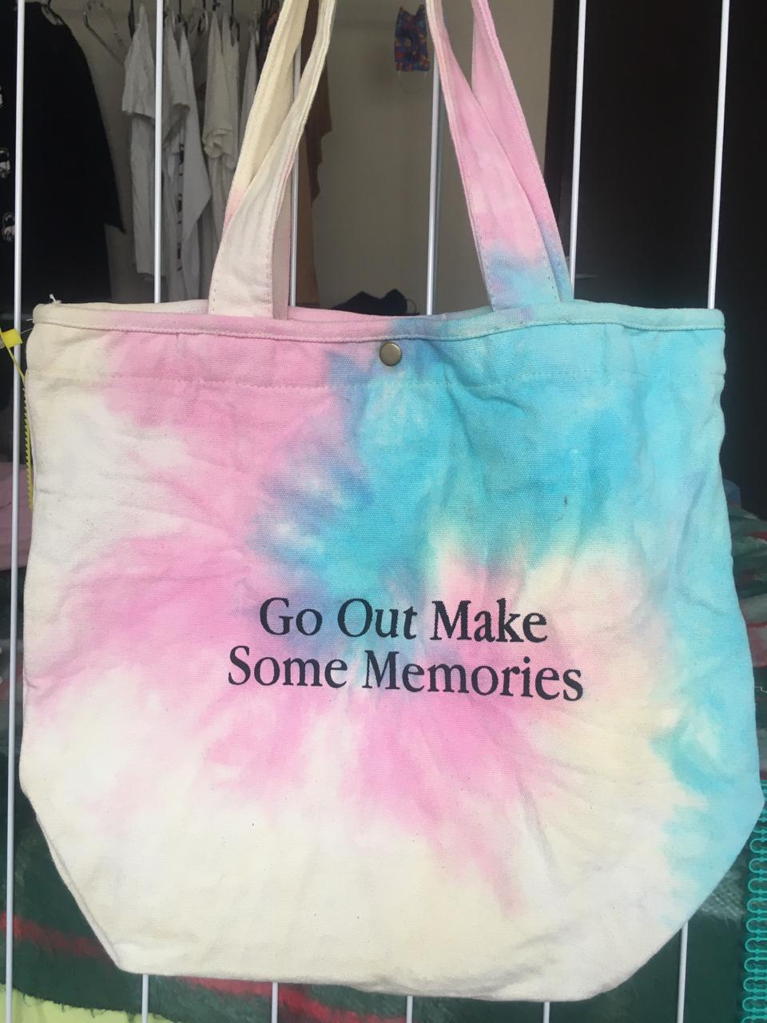

QUANTIDADE MOLDES: | 4 |  |  |  | QUANTIDADE GABARITOS: |  |  |  | 1
LS

FICHA PRODUÇÃO AVIAMENTO

CLIENTE: bolovo | REPRESENTANTE: Antonio |  |  |  |  | PEDIDO: 13/2020 |  |  | QTD. MOSTR. LS
REF. CLIENTE: TOTTER BAG tey day | REF. MATRIZ Ls toter bag Bolovo tey day |  |  |  |  | COLECAO : VERÃO /2020 |  |  | 1
REF: ls : SAC LS = 04 | 0
DATA PEDIDO | 2020-10-30 |  |  |  |  | DATA ENTREGA |  |  | 2020-11-04

QUANTIDADE FICHA |  | 100 |  |  | QTD. ENVIADA |  | 0 |  | QTD. ENVIADA |  | RESP.
AVIAMENTOS 1 | UNIDADE | VARIANTE 1 | TOTAL 1 |  | OFICINA |  | VARIANTE 2 | TOTAL 2 | OFICINA
Etiqueta Composição - bolovo /100% algodão | 1 | Branco | 100.00 |  |  |  |  | 0.00
Linha 60 | 0.04 | branca | 4.00 |  |  |  |  | 0.00
 | 0.02 | branca | 2.00 |  |  |  |  | 0.00
 | 0 |  | 0.00 |  |  |  |  | 0.00
 |  |  | 0.00 |  |  |  |  | 0.00
zipe 6 nyl | 0.22 | branco | 22.00 |  | 19 m |  |  | 0.00
cursor 6 nyl | 1 | niquel | 100.00 |  | 84 |  |  | 0.00
Botõaõ de pressão de latão | 1 | niquel | 100.00 |  | 250 |  |  | 0.00
Borneon 2,2 ou 2,5 | 2 | branco | 200.00 |  | 250 m |  |  | 0.00
etiqueta bolovo | 1 | branca | 100.00 |  | 90 |  |  | 0.00
etiqueta bandeira | 1 | preta | 100.00 |  |  |  |  | 0.00
 |  |  | 0.00 |  |  |  |  | 0.00
 |  |  | 0.00 |  |  |  |  | 0.00
 |  |  | 0.00 |  |  |  |  | 0.00
 |  |  | 0.00 |  |  |  |  | 0.00
 |  |  | 0.00 |  |  |  |  | 0.00
 |  |  | 0.00 |  |  |  |  | 0.00
 |  |  | 0.00 |  |  |  |  | 0.00
 | 0 |  | 0.00 |  |  |  |  | 0.00
 | 0 |  | 0.00 |  |  |  |  | 0.00
 | 0 |  | 0.00 |  |  |  |  | 0.00
 | 0 |  | 0.00 |  |  |  |  | 0.00
 | 0 |  | 0.00 |  |  |  |  | 0.00
 | 0 |  | 0.00 |  |  |  |  | 0.00
 | 0 |  | 0.00 |  |  |  |  | 0.00
 | 0 |  | 0.00 |  |  |  |  | 0.00
 | 0 |  | 0.00 |  |  |  |  | 0.00
 | 0 |  | 0.00 |  |  |  |  | 0.00
 | 0 |  | 0.00 |  |  |  |  | 0.00
 | 0 |  | 0.00 |  |  |  |  | 0.00
 | 0 |  | 0.00 |  |  |  |  | 0.00
 | 0 |  | 0.00 |  |  |  |  | 0.00
 | 0 |  | 0.00 |  |  |  |  | 0.00
 | 0 |  | 0.00 |  |  |  |  | 0.00
ACABAMENTO | UNIDADE | VARIANTE 1 | TOTAL 1 |  | XXXXXXXXXX |  | VARIANTE 2 | TOTAL 2 | XXXXXXXXXX |  | RESP.
Embalagem Plástica 40 x 60 | 1 | Transp. | 100.00 |  |  |  |  | 0.00
Caixa Papelão | 0.03 | Único | 3.00 |  |  |  |  | 0.00
0,61 m larg. X 0,48 m prof. X 0,46 m larg. | 0 |  | 0.00 |  |  |  |  | 0.00
Fita Gomada | 0.12 | Único | 12.00 |  |  |  |  | 0.00
 |  |  | 0.00 |  |  |  |  | 0.00
 | 2 |  | 200.00 |  |  |  |  | 0.00
 | 0 |  | 0.00 |  |  |  |  | 0.00
 | 0 |  | 0.00 |  |  |  |  | 0.00
 | 0 |  | 0.00 |  |  |  |  | 0.00
 | 0 |  | 0.00 |  |  |  |  | 0.00
AVIAMENTOS CLIENTE | UNIDADE | VARIANTE 1 | TOTAL 1 |  | XXXXXXXXXX |  | VARIANTE 2 | TOTAL 2 | XXXXXXXXXX |  | RESP.
 |  |  | 0.00 |  |  |  |  | 0.00
 |  |  | 0.00 |  |  |  |  | 0.00
 | 0 |  | 0.00 |  |  |  |  | 0.00
 | 0 |  | 0.00 |  |  |  |  | 0.00
 | 0 |  | 0.00 |  |  |  |  | 0.00
TRAVETES | UNIDADE | VARIANTE 1 | TOTAL 1 |  | XXXXXXXXXX |  | VARIANTE 2 | TOTAL 2 | XXXXXXXXXX |  | RESP.
 |  |  | 0.00 |  |  |  |  | 0.00
 | 0 |  | 0.00 |  |  |  |  | 0.00

LS

FICHA PRODUÇÃO MODELAGEM

CLIENTE: bolovo | REPRESENTANTE: Antonio |  |  |  |  | PEDIDO: 13/2020 |  |  | QTD. MOSTR. LS
REF. CLIENTE: TOTTER BAG tey day | REF. MATRIZ Ls toter bag Bolovo tey day |  |  |  |  | COLECAO : VERÃO /2020 |  |  | 1
REF: ls : SAC LS = 04 | 0
DIVISÃO TECIDOS |  | VARIANTE 1 | VARIANTE 2 |  | DIVISÃO TECIDOS |  |  |  |  | VARIANTE 1 | VARIANTE 2
Cor 1 - lona branca 10 |  | preto | 0 |  |  |  |  |  |  | 0 | 0

cor 2 - lona branca |  | verde militar | 0 |  | 0 |  |  |  |  | 0 | 0

0 |  | 0 | 0 |  | 0 |  |  |  |  | 0 | 0

0 |  |  | 0 |  | 0 |  |  |  |  | 0 | 0

0 |  | 0 | 0 |  | 0 |  |  |  |  | 0 | 0

0 |  | 0 | 0 |  | 0 |  |  |  |  | 0 | 0

CORTE EM VIÉS

COR | LARGURA |  |  |  | METRAGEM POR PEÇA |  |  | METRAGEM TOTAL
 |  |  |  |  |  |  |  | VARIANTE 1 |  | VARIANTE 2
Cor 1 - lona branca 10 | 6 cm |  |  |  | 2.70

Cor 1 - lona branca 10 | 3,5 cm |  |  |  | 1.00

CORTE PLACAS

COR | MOLDE Nº / ALTURA |  |  |  | QTD. MOCH. POR PLC |  |  | QUANTIDADE TOTAL
 |  |  |  |  |  |  |  | VARIANTE 1 |  | VARIANTE 2
0 | 0 |  |  |  | 0.00

CORTE BALANCIN / FACA

COR | NUMERO MOLDE |  |  |  | QUANTIDADE POR PEÇA |  |  | QUANTIDADE TOTAL
 |  |  |  |  |  |  |  | VARIANTE 1 |  | VARIANTE 2
0 | 0 |  |  |  | 0.00 |  |  | 0.00 |  | 0.00

DESCRIÇÃO MOLDE | Nº | QTD | COR |  | DESCRIÇÃO MOLDE |  |  |  | Nº | QTD | COR
FRENTE E COSTA | 1 | 2x | 1 |  |  |  |  |  | 40
BOLSO INTERNO | 2 | 1x | 1 |  |  |  |  |  | 41
 | 3 |  |  |  |  |  |  |  | 42
 | 4 |  |  |  |  |  |  |  | 43
 | 5 |  |  |  |  |  |  |  | 44
 | 6 |  |  |  |  |  |  |  | 45
 | 7 |  |  |  |  |  |  |  | 46
 | 8 |  |  |  |  |  |  |  | 47
 | 9 |  |  |  |  |  |  |  | 48
 | 10 |  |  |  |  |  |  |  | 49
 | 11 |  |  |  |  |  |  |  | 50
 | 12 |  |  |  |  |  |  |  | 51
 | 13 |  |  |  |  |  |  |  | 52
 | 14 |  |  |  |  |  |  |  | 53
 | 15 |  |  |  |  |  |  |  | 54
 | 16 |  |  |  |  |  |  |  | 55
 | 17 |  |  |  |  |  |  |  | 56
 | 18 |  |  |  |  |  |  |  | 57
 | 19 |  |  |  |  |  |  |  | 58
 | 20 |  |  |  |  |  |  |  | 59
 | 21 |  |  |  |  |  |  |  | 60
 | 22 |  |  |  |  |  |  |  | 61
 | 23 |  |  |  |  |  |  |  | 62
 | 24 |  |  |  |  |  |  |  | 63
 | 25 |  |  |  |  |  |  |  | 64
 | 26 |  |  |  |  |  |  |  | 65
 | 27 |  |  |  |  |  |  |  | 66
 | 28 |  |  |  |  |  |  |  | 67
 | 29 |  |  |  |  |  |  |  | 68
 | 30 |  |  |  |  |  |  |  | 69
 | 31 |  |  |  |  |  |  |  | 70
 | 32 |  |  |  |  |  |  |  | 71
 | 33 |  |  |  |  |  |  |  | 72
 | 34 |  |  |  |  |  |  |  | 73
 | 35 |  |  |  |  |  |  |  | 74
 | 36 |  |  |  |  |  |  |  | 75
 | 37 |  |  |  |  |  |  |  | 76
 | 38 |  |  |  |  |  |  |  | 77
LS

FICHA CONTROLE QUALIDADE

CLIENTE: bolovo | REPRESENTANTE: Antonio |  |  |  |  | PEDIDO: 13/2020 |  |  | QTD. MOSTR. LS
REF. CLIENTE: TOTTER BAG tey day | REF. MATRIZ Ls toter bag Bolovo tey day |  |  |  |  | COLECAO : VERÃO /2020 |  |  | 0
REF: ls : SAC LS = 04 | 0
OFICINA: | Eliana |  |  |  |  | FONE:

CUSTO CONFECÇÃO OFICINA: | UNID. | R$ 3.50 | FICHA |  | 100 | VALOR TOTAL FICHA: |  |  | R$ 350.00

ENTRADA PRODUÇÃO: |  | TERMINO PRODUÇÃO: |  |  |  |  |  | QUANTIDADE:

 |  |  |  |  |  | DESCONTOS: |  |  |  | R$

 |  |  |  |  |  | TOTAL FICHA: |  |  |  | R$

FICHA PRODUÇÃO CORTE

CLIENTE: bolovo | REPRESENTANTE: Antonio |  |  |  |  | PEDIDO: 13/2020 |  |  | QTD. MOSTR. LS
REF. CLIENTE: TOTTER BAG tey day | REF. MATRIZ Ls toter bag Bolovo tey day |  |  |  |  | COLECAO : VERÃO /2020
REF: ls : SAC LS = 04 | 0
OFICINA: | Eliana |  |  |  |  | FONE:

CUSTO CONFECÇÃO OFICINA: | UNID. | R$ 3.50 | FICHA |  | 100 | VALOR TOTAL FICHA: |  |  | R$ 350.00

INICIO PRODUÇÃO: |  | TERMINO PRODUÇÃO: |  |  |  |  |  | QUANTIDADE:

 |  |  |  |  |  | DESCONTOS: |  |  |  | R$

 |  |  |  |  |  | TOTAL FICHA: |  |  |  | R$

LS

ROMANEIO PRODUÇÃO ( VIA OFICINA )

CLIENTE: bolovo | REPRESENTANTE: Antonio |  |  |  |  | PEDIDO: 13/2020 |  |  | QTD. MOSTR. LS
REF. CLIENTE: TOTTER BAG tey day | REF. MATRIZ Ls toter bag Bolovo tey day |  |  |  |  | COLECAO : VERÃO /2020
REF: ls : SAC LS = 04 | 0
OFICINA: | Eliana |  |  |  |  | FONE:

CUSTO CONFECÇÃO OFICINA: | UNID. | R$ 3.50 | FICHA |  | 100 | VALOR TOTAL FICHA: |  |  | R$ 350.00

ENVIO PRODUÇÃO: |  | RETIRADA PRODUÇÃO: |  |  |  |  |  | QUANTIDADE:

 |  |  |  |  |  | DESCONTOS: |  |  |  | R$

 |  |  |  |  |  | TOTAL FICHA: |  |  |  | R$

0

LS

CHECK LIST ENVIO PRODUÇÃO NOWBUCK X OFICINA

CLIENTE: bolovo | REPRESENTANTE: Antonio |  |  |  |  | PEDIDO: 13/2020 |  |  | QTD. MOSTR. LS
REF. CLIENTE: TOTTER BAG tey day | REF. MATRIZ Ls toter bag Bolovo tey day |  |  |  |  | COLECAO : VERÃO /2020
REF: ls : SAC LS = 04 | 0
MALOTES: |  |  |  | RESPONSAVÉL / DATA
CORTE:( ) GRANDE /( 1 ) PEQUENO
 |  |  |  | /
AVIAM:( ) GRANDE /( 1 ) PEQUENO

QUANTIDADE FICHA |  | 100 |  |  | QTD. ENVIADA |  | 0 |  | QTD. ENVIADA |  | RESP.
AVIAMENTOS 1 | UNIDADE | VARIANTE 1 | TOTAL 1 |  | OFICINA |  | VARIANTE 2 | TOTAL 2 | OFICINA
Etiqueta Composição - bolovo /100% algodão | 1 | Branco | 100.00 |  |  |  | 0 | 0.00
Linha 60 | 0.04 | branca | 4.00 |  |  |  | 0 | 0.00
0 | 0.02 | branca | 2.00 |  |  |  | 0 | 0.00
0 | 0 | 0 | 0.00 |  |  |  | 0 | 0.00
0 | 0 | 0 | 0.00 |  |  |  | 0 | 0.00
zipe 6 nyl | 0.22 | branco | 22.00 |  |  |  | 0 | 0.00
cursor 6 nyl | 16 | niquel | 1600.00 |  |  |  | 0 | 0.00
Botõaõ de pressão de latão | 1 | niquel | 100.00 |  |  |  | 0 | 0.00
Borneon 2,2 ou 2,5 | 2 | branco | 200.00 |  |  |  | 0 | 0.00
etiqueta bolovo | 1 | branca | 100.00 |  |  |  | 0 | 0.00
tag bolovo | 1 | branca | 100.00 |  |  |  | 0 | 0.00
0 | 0 | 0 | 0.00 |  |  |  | 0 | 0.00
0 | 0 | 0 | 0.00 |  |  |  | 0 | 0.00
0 | 0 | 0 | 0.00 |  |  |  | 0 | 0.00
0 | 0 | 0 | 0.00 |  |  |  | 0 | 0.00
0 | 0 | 0 | 0.00 |  |  |  | 0 | 0.00
0 | 0 | 0 | 0.00 |  |  |  | 0 | 0.00
0 | 0 | 0 | 0.00 |  |  |  | 0 | 0.00
0 | 0 | 0 | 0.00 |  |  |  | 0 | 0.00
0 | 0 | 0 | 0.00 |  |  |  | 0 | 0.00
0 | 0 | 0 | 0.00 |  |  |  | 0 | 0.00
0 | 0 | 0 | 0.00 |  |  |  | 0 | 0.00
0 | 0 | 0 | 0.00 |  |  |  | 0 | 0.00
0 | 0 | 0 | 0.00 |  |  |  | 0 | 0.00
0 | 0 | 0 | 0.00 |  |  |  | 0 | 0.00
0 | 0 | 0 | 0.00 |  |  |  | 0 | 0.00
0 | 0 | 0 | 0.00 |  |  |  | 0 | 0.00
0 | 0 | 0 | 0.00 |  |  |  | 0 | 0.00
0 | 0 | 0 | 0.00 |  |  |  | 0 | 0.00
0 | 0 | 0 | 0.00 |  |  |  | 0 | 0.00
0 | 0 | 0 | 0.00 |  |  |  | 0 | 0.00
0 | 0 | 0 | 0.00 |  |  |  | 0 | 0.00
0 | 0 | 0 | 0.00 |  |  |  | 0 | 0.00
0 | 0 | 0 | 0.00 |  |  |  | 0 | 0.00
PILOTO: 1 | GABARITOS: ( x ) NÃO / ( ) SIM ( ) QUANTIDADE |  |  |  |  |  |  | PARTE GRÁFICA: ( ) SIM / ( x ) NÃO

RELÁTORIO PRODUÇÃO OFICINA X LS

CLIENTE: bolovo | REPRESENTANTE: Antonio |  |  |  |  | PEDIDO: 13/2020 |  |  | QTD. MOSTR. NOW BUCK
REF. CLIENTE: TOTTER BAG tey day | REF. MATRIZ Ls toter bag Bolovo tey day |  |  |  |  | COLECAO : VERÃO /2020 |  |  | 1
REF: ls : SAC LS = 04 | 0
OFICINA: | FALTAS: |  |  | RETALHOS: |  |  |  | QUALIDADE: |  | ORGANIZAÇÃO:
CORTE TECIDOS: | ( ) NÃO / ( ) SIM |  |  | ( ) NÃO / ( ) SIM |  |  |  | NOTA ( ) |  | NOTA ( )

CORTE AVIAMENTOS: | ( ) NÃO / ( ) SIM |  |  | ( ) NÃO / ( ) SIM |  |  |  | NOTA ( ) |  | NOTA ( )

OBSERVAÇÕES E SUGESTÕES ( OBS: TODO CORTE COM PROBLEMA DEVE SER DEVOLVIDO AO GERENTE DE PRODUÇÃO)

RELÁTORIO PRODUÇÃO LS

CLIENTE: bolovo | REPRESENTANTE: Antonio |  |  |  |  | PEDIDO: 13/2020 |  |  | QTD. MOSTR. NOW BUCK
REF. CLIENTE: TOTTER BAG tey day | REF. MATRIZ Ls toter bag Bolovo tey day |  |  |  |  | COLECAO : VERÃO /2020 |  |  | 1
REF: ls : SAC LS = 04 | 0
OFICINA: | PRAZO ENTREGA: |  |  | DEFEITOS: |  |  |  | QUALIDADE: |  | ORGANIZAÇÃO:
PRODUÇÃO | ( ) NÃO / ( ) SIM |  |  | ( ) NÃO / ( ) SIM |  |  |  | NOTA ( ) |  | NOTA ( )

 | DIAS ATRASOS ( ) |  |  | QUANTIDADE ( ) |  |  |  | NOTA ( ) |  | NOTA ( )

Carteira preta silk refletivo
LS CONFECÇÕES

FICHA PRODUÇÃO CORTE

CLIENTE: BOLOVO | REPRESENTANTE: antonio |  |  |  |  | PEDIDO: 04/2021 |  |  | QTD. MOSTR. LS
REF. CLIENTE: BLV06EY | REF. CT LS - 01 |  |  |  |  | COLECAO : VERÃO /2021 |  |  | 1
REF: CT LS - 02 | MODELO: carteira BOLOVO silk refletivo
CUSTO CONFECÇÃO OFICINA: | UNID. | R$ 4.50 | FICHA |  | 150 | VALOR TOTAL FICHA: |  |  | R$ 675.00
DATA PEDIDO | 2021-01-28 |  |  |  |  | DATA ENTREGA |  |  | 26/03 ou 05/03

INICIO PRODUÇÃO |  |  |  |  |  | TERM. PRODUÇÃO

QUANTIDADE FICHA |  | 150 |  |  | RISCO | QTD. |  |  | RISCO | QTD. | CORTADOR
DIVISÃO TECIDOS | UNIDADE | VARIANTE 1 | TOTAL 1 |  |  | FOLHAS | VARIANTE 2 | TOTAL 2 |  | FOLHAS
Cor 1 - Nylon 70 Plast. | 0.022 | preto | 3.24 |  | 9.98

Cor 2 - Nylon 70 Plast. | 0.026 | preto | 3.84

Cor 3 - Nylon 70 Plast. | 0.008 | preto | 1.27
 |  |  |  |  |  |  |  |  |  |  |  | 119
Cor 4- Nylon 70 Plast. | 0.011 | preto | 1.63

Cor 5 - BORA BORA | 0.042 | preto | 6.30

cor 6 - pvc cristal | 0.005 | transp. | 0.75

 | 0.000 |  | 0.00

 | 0.000 |  | 0.00

 | 0.000 |  | 0.00 |  |  |  |  | 0.00

 | 0.000 |  | 0.00 |  |  |  |  | 0.00

 | 0.000 |  | 0.00 |  |  |  |  | 0.00

 | 0.000 |  | 0.00 |  |  |  |  | 0.00

CORTE EM VIÉS

COR | LARGURA |  |  |  | METRAGEM POR PEÇA |  |  | METRAGEM TOTAL
 |  |  |  |  |  |  |  | VARIANTE 1 |  | VARIANTE 2
 |  |  |  |  |  |  |  |  |  | 0.00

 |  |  |  |  |  |  |  |  |  | 0.00

CORTE PLACAS

COR | MOLDE Nº / ALTURA |  |  |  | QTD. MOCH. POR PLC |  |  | QUANTIDADE TOTAL
 |  |  |  |  |  |  |  | VARIANTE 1 |  | VARIANTE 2
 |  |  |  |  | 0.00 |  |  | #DIV/0! |  | #DIV/0!

CORTE BALANCIN / FACA

COR | NUMERO MOLDE |  |  |  | QUANTIDADE POR PEÇA |  |  | QUANTIDADE TOTAL
 |  |  |  |  |  |  |  | VARIANTE 1 |  | VARIANTE 2
 |  |  |  |  |  |  |  | 0.00 |  | 0.00

PARTE GRÁFICA - A |  |  |  |  |  |  |  |  |  |  | RESP.
FORNECEDOR: JET SCREN |  | R$ UNID. | VARIANTE 1 |  |  |  | VARIANTE 2
DESCRICÃO: frente centralizado |  | R$ 3.50 | Seguir Amostra |  |  |  | não vai sublimação
PARTE GRÁFICA - B |  |  |  |  |  |  |  |  |  |  | RESP.
FORNECEDOR: |  | R$ UNID. | VARIANTE 1 |  |  |  | VARIANTE 2
DESCRICÃO: |  |  | Seguir Amostra |  |  |  | Silk rosa bb Seguir Amostra
PARTE GRÁFICA - C |  |  |  |  |  |  |  |  |  |  | RESP.
FORNECEDOR: |  | R$ UNID. | VARIANTE 1 |  |  |  | VARIANTE 2
DESCRICÃO: |  | R$ 0.00 | Seguir Amostra |  |  |  | Seguir Amostra
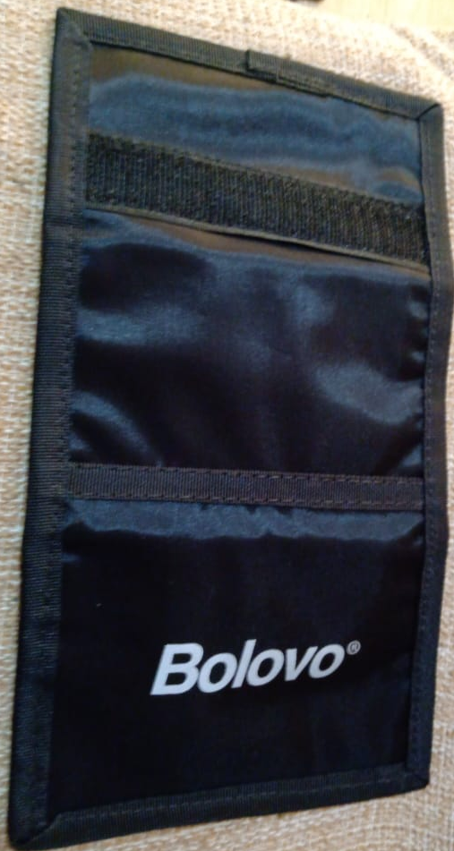 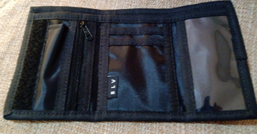

QUANTIDADE MOLDES: | 8 |  |  |  | QUANTIDADE GABARITOS:
LS CONFECÇÕES

FICHA PRODUÇÃO AVIAMENTO

CLIENTE: BOLOVO | REPRESENTANTE: antonio |  |  |  |  | PEDIDO: 04/2021 |  |  | QTD. MOSTR. LS
REF. CLIENTE: BLV06EY | REF. CT LS - 01 |  |  |  |  | COLECAO : VERÃO /2021 |  |  | 1
REF: CT LS - 02 | MODELO: carteira BOLOVO silk refletivo
DATA PEDIDO | 2021-01-28 |  |  |  |  | DATA ENTREGA |  |  | 26/03 ou 05/03

QUANTIDADE FICHA |  | 150 |  |  | QTD. ENVIADA |  | 0 |  | QTD. ENVIADA |  | RESP.
AVIAMENTOS 1 | UNIDADE | VARIANTE 1 | TOTAL 1 |  | OFICINA |  | VARIANTE 2 | TOTAL 2 | OFICINA
Etiqueta Composição - bolovo 100% poliester | 1 | Branco | 150.00 |  |  |  |  | 0.00
Linha 60 | 0.015 | preto | 2.25 |  |  |  |  | 0.00
 | 0.015 | preta | 2.25 |  |  |  |  | 0.00
 | 0 |  | 0.00 |  |  |  |  | 0.00
 |  |  | 0.00 |  |  |  |  | 0.00
Velcro 25 | 0.12 | preto |  |  |  |  |  | 0.00
macho 0 ,12 m ( 1x) |  |  | 0.00 |  |  |  |  | 0.00
fêmea 0,11 m (1x) |  |  | 0.00 |  |  |  |  | 0.00
Ziper 3 | 0.12 | preta | 18.00 |  |  |  |  | 0.00
Cursor 3 | 1 | preto | 150.00 |  |  |  |  | 0.00
 |  |  | 0.00 |  |  |  |  | 0.00
Borneon Tekla 22 | 0.85 | Preto | 127.50 |  |  |  |  | 0.00
borneon adina mais duro 22 | 1.2 | preto | 180.00 |  |  |  |  | 0.00
 |  |  | 0.00 |  |  |  |  | 0.00
 |  |  | 0.00 |  |  |  |  | 0.00
 |  |  | 0.00 |  |  |  |  | 0.00
 |  |  | 0.00 |  |  |  |  | 0.00
 |  |  | 0.00 |  |  |  |  | 0.00
 |  |  | 0.00 |  |  |  |  | 0.00
 | 0 |  | 0.00 |  |  |  |  | 0.00
 | 0 |  | 0.00 |  |  |  |  | 0.00
 | 0 |  | 0.00 |  |  |  |  | 0.00
 | 0 |  | 0.00 |  |  |  |  | 0.00
 | 0 |  | 0.00 |  |  |  |  | 0.00
 | 0 |  | 0.00 |  |  |  |  | 0.00
 | 0 |  | 0.00 |  |  |  |  | 0.00
 | 0 |  | 0.00 |  |  |  |  | 0.00
 | 0 |  | 0.00 |  |  |  |  | 0.00
 | 0 |  | 0.00 |  |  |  |  | 0.00
 | 0 |  | 0.00 |  |  |  |  | 0.00
 | 0 |  | 0.00 |  |  |  |  | 0.00
 | 0 |  | 0.00 |  |  |  |  | 0.00
 | 0 |  | 0.00 |  |  |  |  | 0.00
 | 0 |  | 0.00 |  |  |  |  | 0.00
ACABAMENTO | UNIDADE | VARIANTE 1 | TOTAL 1 |  | XXXXXXXXXX |  | VARIANTE 2 | TOTAL 2 | XXXXXXXXXX |  | RESP.
Embalagem Plástica 40 x 60 | 1 | Transp. | 150.00 |  |  |  |  | 0.00
Caixa Papelão | 0.06 | Único | 9.00 |  |  |  |  | 0.00
0,61 m larg. X 0,48 m prof. X 0,46 m larg. | 0 |  | 0.00 |  |  |  |  | 0.00
Fita Gomada | 0.12 | Único | 18.00 |  |  |  |  | 0.00
 |  |  | 0.00 |  |  |  |  | 0.00
 |  |  | 0.00 |  |  |  |  | 0.00
 | 0 |  | 0.00 |  |  |  |  | 0.00
 | 0 |  | 0.00 |  |  |  |  | 0.00
 | 0 |  | 0.00 |  |  |  |  | 0.00
 | 0 |  | 0.00 |  |  |  |  | 0.00
AVIAMENTOS CLIENTE | UNIDADE | VARIANTE 1 | TOTAL 1 |  | XXXXXXXXXX |  | VARIANTE 2 | TOTAL 2 | XXXXXXXXXX |  | RESP.
Etiquetabandeira interna | 1 | preta | 150.00 |  |  |  |  | 0.00
 | 0 |  | 0.00 |  |  |  |  | 0.00
 | 0 |  | 0.00 |  |  |  |  | 0.00
 | 0 |  | 0.00 |  |  |  |  | 0.00
 | 0 |  | 0.00 |  |  |  |  | 0.00
TRAVETES | UNIDADE | VARIANTE 1 | TOTAL 1 |  | XXXXXXXXXX |  | VARIANTE 2 | TOTAL 2 | XXXXXXXXXX |  | RESP.
 | 0 |  | 0.00 |  |  |  |  | 0.00
 | 0 |  | 0.00 |  |  |  |  | 0.00

LS CONFECÇÕES

FICHA PRODUÇÃO MODELAGEM

CLIENTE: BOLOVO | REPRESENTANTE: antonio |  |  |  |  | PEDIDO: 04/2021 |  |  | QTD. MOSTR. LS
REF. CLIENTE: BLV06EY | REF. CT LS - 01 |  |  |  |  | COLECAO : VERÃO /2021 |  |  | 1
REF: CT LS - 02 | MODELO: carteira BOLOVO silk refletivo
DIVISÃO TECIDOS |  | VARIANTE 1 | VARIANTE 2 |  | DIVISÃO TECIDOS |  |  |  |  | VARIANTE 1 | VARIANTE 2
Cor 1 - Nylon 70 Plast. |  | preto | 0 |  | 0 |  |  |  |  | 0 | 0

Cor 2 - Nylon 70 Plast. |  | preto | 0 |  | 0 |  |  |  |  | 0 | 0

Cor 3 - Nylon 70 Plast. |  | preto | 0 |  | 0 |  |  |  |  | 0 | 0

Cor 4- Nylon 70 Plast. |  | preto | 0 |  | 0 |  |  |  |  | 0 | 0

Cor 5 - BORA BORA |  | preto | 0 |  | 0 |  |  |  |  | 0 | 0

cor 6 - pvc cristal |  | transp. | 0 |  | 0 |  |  |  |  | 0 | 0

CORTE EM VIÉS

COR | LARGURA |  |  |  | METRAGEM POR PEÇA |  |  | METRAGEM TOTAL
 |  |  |  |  |  |  |  | VARIANTE 1 |  | VARIANTE 2
0 | 0 |  |  |  | 0.00

0 | 0 |  |  |  | 0.00

CORTE PLACAS

COR | MOLDE Nº / ALTURA |  |  |  | QTD. MOCH. POR PLC |  |  | QUANTIDADE TOTAL
 |  |  |  |  |  |  |  | VARIANTE 1 |  | VARIANTE 2
0 | 0 |  |  |  | 0.00

CORTE BALANCIN / FACA

COR | NUMERO MOLDE |  |  |  | QUANTIDADE POR PEÇA |  |  | QUANTIDADE TOTAL
 |  |  |  |  |  |  |  | VARIANTE 1 |  | VARIANTE 2
0 | 5 |  |  |  | 0.00 |  |  | 0.00 |  | 0.00

DESCRIÇÃO MOLDE | Nº | QTD | COR |  | DESCRIÇÃO MOLDE |  |  |  | Nº | QTD | COR
PORTA NOTA EXTERNA | 1 | 1X + 1x +1x | 3 +5 +5 |  |  |  |  |  | 40
PORTA NOTA INTERNO | 2 | 1X | 1 +5 |  |  |  |  |  | 41
Porta nota externo emendado | 3 | 1x | 2 |  |  |  |  |  | 42
parte frente gravação | 4 | 1 x | 2 |  |  |  |  |  | 43
parte do crista pvc | 5 | 2 x | 1 + 4 |  |  |  |  |  | 44
porta back | 6 |  |  |  |  |  |  |  | 45
porta cartão peq | 7 | 1x | 1 |  |  |  |  |  | 46
porta cartão medio | 8 | 1 x | 1 |  |  |  |  |  | 47
Porta cartão | 9 | 1 x | 1 |  |  |  |  |  | 48
 | 10 |  |  |  |  |  |  |  | 49 |  |  | 1120
 | 11 |  |  |  |  |  |  |  | 50
 | 12 |  |  |  |  |  |  |  | 51
 | 13 |  |  |  |  |  |  |  | 52
 | 14 |  |  |  |  |  |  |  | 53
 | 15 |  |  |  |  |  |  |  | 54
 | 16 |  |  |  |  |  |  |  | 55
 | 17 |  |  |  |  |  |  |  | 56
 | 18 |  |  |  |  |  |  |  | 57
 | 19 |  |  |  |  |  |  |  | 58
 | 20 |  |  |  |  |  |  |  | 59
 | 21 |  |  |  |  |  |  |  | 60
 | 22 |  |  |  |  |  |  |  | 61
 | 23 |  |  |  |  |  |  |  | 62
 | 24 |  |  |  |  |  |  |  | 63
 | 25 |  |  |  |  |  |  |  | 64
 | 26 |  |  |  |  |  |  |  | 65
 | 27 |  |  |  |  |  |  |  | 66
 | 28 |  |  |  |  |  |  |  | 67
 | 29 |  |  |  |  |  |  |  | 68
 | 30 |  |  |  |  |  |  |  | 69
 | 31 |  |  |  |  |  |  |  | 70
 | 32 |  |  |  |  |  |  |  | 71
 | 33 |  |  |  |  |  |  |  | 72
 | 34 |  |  |  |  |  |  |  | 73
 | 35 |  |  |  |  |  |  |  | 74
 | 36 |  |  |  |  |  |  |  | 75
 | 37 |  |  |  |  |  |  |  | 76
 | 38 |  |  |  |  |  |  |  | 77
LS CONFECÇÕES

FICHA CONTROLE QUALIDADE

CLIENTE: BOLOVO | REPRESENTANTE: antonio |  |  |  |  | PEDIDO: 04/2021 |  |  | QTD. MOSTR. LS
REF. CLIENTE: BLV06EY | REF. CT LS - 01 |  |  |  |  | COLECAO : VERÃO /2021 |  |  | 1
REF: CT LS - 02 | MODELO: carteira BOLOVO silk refletivo
OFICINA: | emersom |  |  |  |  | FONE:

CUSTO CONFECÇÃO OFICINA: | UNID. | R$ 4.30 | FICHA |  | 150 | VALOR TOTAL FICHA: |  |  | R$ 645.00

ENTRADA PRODUÇÃO: |  | TERMINO PRODUÇÃO: |  |  |  |  |  | QUANTIDADE:

 |  |  |  |  |  | DESCONTOS: |  |  |  | R$

 |  |  |  |  |  | TOTAL FICHA: |  |  |  | R$

FICHA PRODUÇÃO CORTE

CLIENTE: BOLOVO | REPRESENTANTE: antonio |  |  |  |  | PEDIDO: 04/2021 |  |  | QTD. MOSTR. LS
REF. CLIENTE: BLV06EY | REF. CT LS - 01 |  |  |  |  | COLECAO : VERÃO /2021 |  |  | 1
REF: CT LS - 02 | MODELO: carteira BOLOVO silk refletivo
OFICINA: | emersom |  |  |  |  | FONE:

CUSTO CONFECÇÃO OFICINA: | UNID. | R$ 4.30 | FICHA |  | 150 | VALOR TOTAL FICHA: |  |  | R$ 645.00

INICIO PRODUÇÃO: |  | TERMINO PRODUÇÃO: |  |  |  |  |  | QUANTIDADE:

 |  |  |  |  |  | DESCONTOS: |  |  |  | R$

 |  |  |  |  |  | TOTAL FICHA: |  |  |  | R$

LS CONFECÇÕES

ROMANEIO PRODUÇÃO ( VIA OFICINA )

CLIENTE: BOLOVO | REPRESENTANTE: antonio |  |  |  |  | PEDIDO: 04/2021 |  |  | QTD. MOSTR. LS
REF. CLIENTE: BLV06EY | REF. CT LS - 01 |  |  |  |  | COLECAO : VERÃO /2021 |  |  | 1
REF: CT LS - 02 | MODELO: carteira BOLOVO silk refletivo
OFICINA: | emersom |  |  |  |  | FONE:

CUSTO CONFECÇÃO OFICINA: | UNID. | R$ 4.30 | FICHA |  | 150 | VALOR TOTAL FICHA: |  |  | R$ 645.00

ENVIO PRODUÇÃO: |  | RETIRADA PRODUÇÃO: |  |  |  |  |  | QUANTIDADE:

 |  |  |  |  |  | DESCONTOS: |  |  |  | R$

 |  |  |  |  |  | TOTAL FICHA: |  |  |  | R$

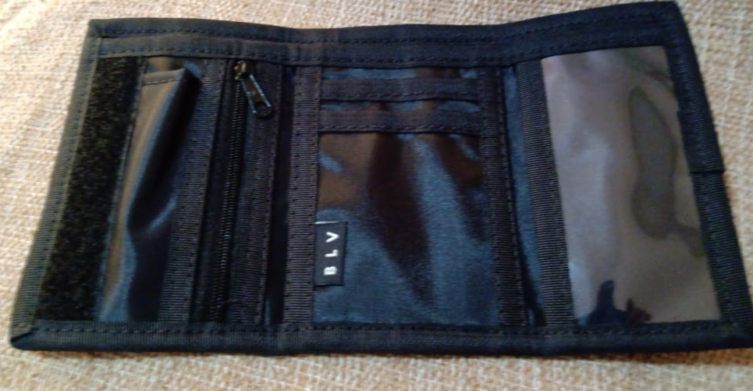 0

LS CONFECÇÕES

CHECK LIST ENVIO PRODUÇÃO LS X OFICINA

CLIENTE: BOLOVO | REPRESENTANTE: antonio |  |  |  |  | PEDIDO: 04/2021 |  |  | QTD. MOSTR. LS
REF. CLIENTE: BLV06EY | REF. CT LS - 01 |  |  |  |  | COLECAO : VERÃO /2021 |  |  | 1
REF: CT LS - 02 | MODELO: carteira BOLOVO silk refletivo
MALOTES: |  |  |  | RESPONSAVÉL / DATA
CORTE:( ) GRANDE /( ) PEQUENO
 |  |  |  | /
AVIAM:( ) GRANDE /( ) PEQUENO

QUANTIDADE FICHA |  | 150 |  |  | QTD. ENVIADA |  | 0 |  | QTD. ENVIADA |  | RESP.
AVIAMENTOS 1 | UNIDADE | VARIANTE 1 | TOTAL 1 |  | OFICINA |  | VARIANTE 2 | TOTAL 2 | OFICINA
Etiqueta Composição - bolovo 100% poliester | 1 | Branco | 150.00 |  |  |  | 0 | 0.00
Linha 60 | 0.015 | preto | 2.25 |  |  |  | 0 | 0.00
0 | 0.015 | preta | 2.25 |  |  |  | 0 | 0.00
0 | 0 | 0 | 0.00 |  |  |  | 0 | 0.00
0 | 0 | 0 | 0.00 |  |  |  | 0 | 0.00
Velcro 25 | 0.12 | preto | 18.00 |  |  |  | 0 | 0.00
macho 0 ,12 m ( 1x) | 16 | 0 | 2400.00 |  |  |  | 0 | 0.00
fêmea 0,11 m (1x) | 0 | 0 | 0.00 |  |  |  | 0 | 0.00
Ziper 3 | 0.12 | preta | 18.00 |  |  |  | 0 | 0.00
Cursor 3 | 1 | preto | 150.00 |  |  |  | 0 | 0.00
0 | 0 | 0 | 0.00 |  |  |  | 0 | 0.00
Borneon Tekla 22 | 0.85 | Preto | 127.50 |  |  |  | 0 | 0.00
borneon adina mais duro 22 | 1.2 | preto | 180.00 |  |  |  | 0 | 0.00
0 | 0 | 0 | 0.00 |  |  |  | 0 | 0.00
0 | 0 | 0 | 0.00 |  |  |  | 0 | 0.00
0 | 0 | 0 | 0.00 |  |  |  | 0 | 0.00
0 | 0 | 0 | 0.00 |  |  |  | 0 | 0.00
0 | 0 | 0 | 0.00 |  |  |  | 0 | 0.00
0 | 0 | 0 | 0.00 |  |  |  | 0 | 0.00
0 | 0 | 0 | 0.00 |  |  |  | 0 | 0.00
0 | 0 | 0 | 0.00 |  |  |  | 0 | 0.00
0 | 0 | 0 | 0.00 |  |  |  | 0 | 0.00
0 | 0 | 0 | 0.00 |  |  |  | 0 | 0.00
0 | 0 | 0 | 0.00 |  |  |  | 0 | 0.00
0 | 0 | 0 | 0.00 |  |  |  | 0 | 0.00
0 | 0 | 0 | 0.00 |  |  |  | 0 | 0.00
0 | 0 | 0 | 0.00 |  |  |  | 0 | 0.00
0 | 0 | 0 | 0.00 |  |  |  | 0 | 0.00
0 | 0 | 0 | 0.00 |  |  |  | 0 | 0.00
0 | 0 | 0 | 0.00 |  |  |  | 0 | 0.00
0 | 0 | 0 | 0.00 |  |  |  | 0 | 0.00
0 | 0 | 0 | 0.00 |  |  |  | 0 | 0.00
0 | 0 | 0 | 0.00 |  |  |  | 0 | 0.00
0 | 0 | 0 | 0.00 |  |  |  | 0 | 0.00
PILOTO: | GABARITOS: ( ) NÃO / ( ) SIM ( ) QUANTIDADE |  |  |  |  |  |  | PARTE GRÁFICA: ( ) SIM / ( ) NÃO

RELÁTORIO PRODUÇÃO OFICINA X LS

CLIENTE: BOLOVO | REPRESENTANTE: antonio |  |  |  |  | PEDIDO: 04/2021 |  |  | QTD. MOSTR. LS
REF. CLIENTE: BLV06EY | REF. CT LS - 01 |  |  |  |  | COLECAO : VERÃO /2021 |  |  | 1
REF: CT LS - 02 | MODELO: carteira BOLOVO silk refletivo
OFICINA: | FALTAS: |  |  | RETALHOS: |  |  |  | QUALIDADE: |  | ORGANIZAÇÃO:
CORTE TECIDOS: | ( ) NÃO / ( ) SIM |  |  | ( ) NÃO / ( ) SIM |  |  |  | NOTA ( ) |  | NOTA ( )

CORTE AVIAMENTOS: | ( ) NÃO / ( ) SIM |  |  | ( ) NÃO / ( ) SIM |  |  |  | NOTA ( ) |  | NOTA ( )

OBSERVAÇÕES E SUGESTÕES ( OBS: TODO CORTE COM PROBLEMA DEVE SER DEVOLVIDO AO GERENTE DE PRODUÇÃO)

RELÁTORIO PRODUÇÃO LS X OFICINA

CLIENTE: BOLOVO | REPRESENTANTE: antonio |  |  |  |  | PEDIDO: 04/2021 |  |  | QTD. MOSTR. LS
REF. CLIENTE: BLV06EY | REF. CT LS - 01 |  |  |  |  | COLECAO : VERÃO /2021 |  |  | 1
REF: CT LS - 02 | MODELO: carteira BOLOVO silk refletivo
OFICINA: | PRAZO ENTREGA: |  |  | DEFEITOS: |  |  |  | QUALIDADE: |  | ORGANIZAÇÃO:
PRODUÇÃO | ( ) NÃO / ( ) SIM |  |  | ( ) NÃO / ( ) SIM |  |  |  | NOTA ( ) |  | NOTA ( )

 | DIAS ATRASOS ( ) |  |  | QUANTIDADE ( ) |  |  |  | NOTA ( ) |  | NOTA ( )

Carteira COLORS
LS CONFECÇÕES

FICHA PRODUÇÃO CORTE

CLIENTE: BOLOVO | REPRESENTANTE: antonio |  |  |  |  | PEDIDO: 04/2021 |  |  | QTD. MOSTR. SOARES DE LUNA
REF. CLIENTE: BLV06HS | REF. CT LS - 01 |  |  |  |  | COLECAO : VERÃO /2020 |  |  | 0
REF: | MODELO: carteira COLORS - 01
CUSTO CONFECÇÃO OFICINA: | UNID. | R$ 4.30 | FICHA |  | 300 | VALOR TOTAL FICHA: |  |  | R$ 1,290.00
DATA PEDIDO | 1900-01-12 |  |  |  |  | DATA ENTREGA |  |  | 2019-10-07

INICIO PRODUÇÃO |  |  |  |  |  | TERM. PRODUÇÃO

QUANTIDADE FICHA |  | 300 |  |  | RISCO | QTD. |  |  | RISCO | QTD. | CORTADOR
DIVISÃO TECIDOS | UNIDADE | VARIANTE 1 | TOTAL 1 |  |  | FOLHAS | VARIANTE 2 | TOTAL 2 |  | FOLHAS
Cor 1 - Nylon 70 Plast. | 0.024 | Preto | 7.20 |  |  |  |  | 0.00

Cor 2 - Nylon 70 Plast. | 0.024 | azul royal | 7.26 |  |  |  |  | 0.00

Cor 3 - Nylon 70 Plast. | 0.008 | vermelho | 2.38 |  |  |  |  | 0.00
 |  |  |  |  |  |  |  |  |  |  |  | 119
Cor 4- Nylon 70 plat. | 0.010 | amarelo | 3.14 |  |  |  |  | 0.00

COR 5 PVC CRISTAL | 0.005 | transp. | 1.50 |  |  |  |  | 0.00

cor 6 - bora bora | 0.041 | verde | 12.30 |  |  |  |  | 0.00

 |  |  | 0.00 |  |  |  |  | 0.00

 | 0.000 |  | 0.00

 | 0.000 |  | 0.00 |  |  |  |  | 0.00

 | 0.000 |  | 0.00 |  |  |  |  | 0.00

 | 0.000 |  | 0.00 |  |  |  |  | 0.00

 | 0.000 |  | 0.00 |  |  |  |  | 0.00

CORTE EM VIÉS

COR | LARGURA |  |  |  | METRAGEM POR PEÇA |  |  | METRAGEM TOTAL
 |  |  |  |  |  |  |  | VARIANTE 1 |  | VARIANTE 2
 |  |  |  |  |  |  |  |  |  | 0.00

 |  |  |  |  |  |  |  |  |  | 0.00

CORTE PLACAS

COR | MOLDE Nº / ALTURA |  |  |  | QTD. MOCH. POR PLC |  |  | QUANTIDADE TOTAL
 |  |  |  |  |  |  |  | VARIANTE 1 |  | VARIANTE 2
 |  |  |  |  | 0.00 |  |  | #DIV/0! |  | #DIV/0!

CORTE BALANCIN / FACA

COR | NUMERO MOLDE |  |  |  | QUANTIDADE POR PEÇA |  |  | QUANTIDADE TOTAL
 |  |  |  |  |  |  |  | VARIANTE 1 |  | VARIANTE 2
 |  |  |  |  |  |  |  | 0.00 |  | 0.00

PARTE GRÁFICA - A |  |  |  |  |  |  |  |  |  |  | RESP.
FORNECEDOR: conrad |  | R$ UNID. | VARIANTE 1 |  |  |  | VARIANTE 2
DESCRICÃO: GOOD TAMIS CO. 8,5 CM |  | R$ 1.70 | Seguir Amostra |  |  |  | silk refletivo
DEVIDO A QUANTIDADE 300 PEÇAS PREÇO NORMAL 2,00 |  |  |  |  |  |  |  |  |  |  | RESP.
 |  | R$ UNID. | VARIANTE 1 |  |  |  | VARIANTE 2
DESCRICÃO: |  |  | Seguir Amostra
PARTE GRÁFICA - C |  |  |  |  |  |  |  |  |  |  | RESP.
FORNECEDOR: |  | R$ UNID. | VARIANTE 1 |  |  |  | VARIANTE 2
DESCRICÃO: |  | R$ 0.00 | Seguir Amostra |  |  |  | Seguir Amostra
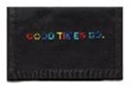 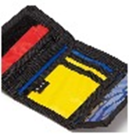

QUANTIDADE MOLDES: | 8 |  |  |  | QUANTIDADE GABARITOS:
LS CONFECÇÕES

FICHA PRODUÇÃO AVIAMENTO

CLIENTE: BOLOVO | REPRESENTANTE: antonio |  |  |  |  | PEDIDO: 04/2021 |  |  | QTD. MOSTR. SOARES DE LUNA
REF. CLIENTE: BLV06HS | REF. CT LS - 01 |  |  |  |  | COLECAO : VERÃO /2020 |  |  | 0
REF: | MODELO: carteira COLORS - 01
DATA PEDIDO | 1900-01-12 |  |  |  |  | DATA ENTREGA |  |  | 2019-10-07

QUANTIDADE FICHA |  | 300 |  |  | QTD. ENVIADA |  | 0 |  | QTD. ENVIADA |  | RESP.
AVIAMENTOS 1 | UNIDADE | VARIANTE 1 | TOTAL 1 |  | OFICINA |  | VARIANTE 2 | TOTAL 2 | OFICINA
Etiqueta Composição - bolovo 100% poliester | 1 | Branco | 300.00 |  |  |  |  | 0.00
Linha 60 | 0.02 | preto | 6.00 |  |  |  |  | 0.00
 | 0.01 | vermela | 3.00 |  |  |  |  | 0.00
 | 0 |  | 0.00 |  |  |  |  | 0.00
 | 0 |  | 0.00 |  |  |  |  | 0.00
Velcro 25 | 0.12 | preto | 36.00 |  |  |  |  | 0.00
macho 0 ,12 m ( 1x) |  |  | 0.00 |  |  |  |  | 0.00
fêmea 0,11 m (1x) |  |  | 0.00 |  |  |  |  | 0.00
Ziper 3 | 0.12 | preta | 36.00 |  |  |  |  | 0.00
Cursor 3 | 1 | preto | 300.00 |  |  |  |  | 0.00
 |  |  | 0.00 |  |  |  |  | 0.00
Borneon Tekla | 0.85 | Preto | 255.00 |  |  |  |  | 0.00
BORNEON ADINA 22 MAIS DURO | 1.2 | PRETO | 360.00 |  |  |  |  | 0.00
 |  |  | 0.00 |  |  |  |  | 0.00
 |  |  | 0.00 |  |  |  |  | 0.00
 |  |  | 0.00 |  |  |  |  | 0.00
 |  |  | 0.00 |  |  |  |  | 0.00
 |  |  | 0.00 |  |  |  |  | 0.00
 |  |  | 0.00 |  |  |  |  | 0.00
 | 0 |  | 0.00 |  |  |  |  | 0.00
 | 0 |  | 0.00 |  |  |  |  | 0.00
 | 0 |  | 0.00 |  |  |  |  | 0.00
 | 0 |  | 0.00 |  |  |  |  | 0.00
 | 0 |  | 0.00 |  |  |  |  | 0.00
 | 0 |  | 0.00 |  |  |  |  | 0.00
 | 0 |  | 0.00 |  |  |  |  | 0.00
 | 0 |  | 0.00 |  |  |  |  | 0.00
 | 0 |  | 0.00 |  |  |  |  | 0.00
 | 0 |  | 0.00 |  |  |  |  | 0.00
 | 0 |  | 0.00 |  |  |  |  | 0.00
 | 0 |  | 0.00 |  |  |  |  | 0.00
 | 0 |  | 0.00 |  |  |  |  | 0.00
 | 0 |  | 0.00 |  |  |  |  | 0.00
 | 0 |  | 0.00 |  |  |  |  | 0.00
ACABAMENTO | UNIDADE | VARIANTE 1 | TOTAL 1 |  | XXXXXXXXXX |  | VARIANTE 2 | TOTAL 2 | XXXXXXXXXX |  | RESP.
Embalagem Plástica 40 x 60 | 1 | Transp. | 300.00 |  |  |  |  | 0.00
Caixa Papelão | 0.06 | Único | 18.00 |  |  |  |  | 0.00
0,61 m larg. X 0,48 m prof. X 0,46 m larg. | 0 |  | 0.00 |  |  |  |  | 0.00
Fita Gomada | 0.12 | Único | 36.00 |  |  |  |  | 0.00
 |  |  | 0.00 |  |  |  |  | 0.00
 |  |  | 0.00 |  |  |  |  | 0.00
 | 0 |  | 0.00 |  |  |  |  | 0.00
 | 0 |  | 0.00 |  |  |  |  | 0.00
 | 0 |  | 0.00 |  |  |  |  | 0.00
 | 0 |  | 0.00 |  |  |  |  | 0.00
AVIAMENTOS CLIENTE | UNIDADE | VARIANTE 1 | TOTAL 1 |  | XXXXXXXXXX |  | VARIANTE 2 | TOTAL 2 | XXXXXXXXXX |  | RESP.
Etiquetabandeira interna | 1 | preta | 300.00 |  |  |  |  | 0.00
 |  |  | 0.00 |  |  |  |  | 0.00
 | 0 |  | 0.00 |  |  |  |  | 0.00
 | 0 |  | 0.00 |  |  |  |  | 0.00
 | 0 |  | 0.00 |  |  |  |  | 0.00
TRAVETES | UNIDADE | VARIANTE 1 | TOTAL 1 |  | XXXXXXXXXX |  | VARIANTE 2 | TOTAL 2 | XXXXXXXXXX |  | RESP.
 | 0 |  | 0.00 |  |  |  |  | 0.00
 | 0 |  | 0.00 |  |  |  |  | 0.00
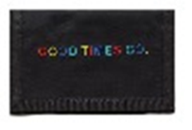

LS CONFECÇÕES

FICHA PRODUÇÃO MODELAGEM

CLIENTE: BOLOVO | REPRESENTANTE: antonio |  |  |  |  | PEDIDO: 04/2021 |  |  | QTD. MOSTR. SOARES DE LUNA
REF. CLIENTE: BLV06HS | REF. CT LS - 01 |  |  |  |  | COLECAO : VERÃO /2020 |  |  | 0
REF: | MODELO: carteira COLORS - 01
DIVISÃO TECIDOS |  | VARIANTE 1 | VARIANTE 2 |  | DIVISÃO TECIDOS |  |  |  |  | VARIANTE 1 | VARIANTE 2
Cor 1 - Nylon 70 Plast. |  | Preto | 0 |  | 0 |  |  |  |  | 0 | 0

Cor 2 - Nylon 70 Plast. |  | azul royal | 0 |  | 0 |  |  |  |  | 0 | 0

Cor 3 - Nylon 70 Plast. |  | vermelho | 0 |  | 0 |  |  |  |  | 0 | 0

Cor 4- Nylon 70 plat. |  | amarelo | 0 |  | 0 |  |  |  |  | 0 | 0

COR 5 PVC CRISTAL |  | transp. | 0 |  | 0 |  |  |  |  | 0 | 0

cor 6 - bora bora |  | verde | 0 |  | 0 |  |  |  |  | 0 | 0

CORTE EM VIÉS

COR | LARGURA |  |  |  | METRAGEM POR PEÇA |  |  | METRAGEM TOTAL
 |  |  |  |  |  |  |  | VARIANTE 1 |  | VARIANTE 2
0 | 0 |  |  |  | 0.00

0 | 0 |  |  |  | 0.00

CORTE PLACAS

COR | MOLDE Nº / ALTURA |  |  |  | QTD. MOCH. POR PLC |  |  | QUANTIDADE TOTAL
 |  |  |  |  |  |  |  | VARIANTE 1 |  | VARIANTE 2
0 | 0 |  |  |  | 0.00

CORTE BALANCIN / FACA

COR | NUMERO MOLDE |  |  |  | QUANTIDADE POR PEÇA |  |  | QUANTIDADE TOTAL
 |  |  |  |  |  |  |  | VARIANTE 1 |  | VARIANTE 2
0 | 5 |  |  |  | 0.00 |  |  | 0.00 |  | 0.00

DESCRIÇÃO MOLDE | Nº | QTD | COR |  | DESCRIÇÃO MOLDE |  |  |  | Nº | QTD | COR
PORTA NOTA EXTERNA | 1 | 1X + 1x +1x | 3 +5 +5 |  |  |  |  |  | 40
PORTA NOTA INTERNO | 2 | 1X | 1 +5 |  |  |  |  |  | 41
Porta nota externo emendado | 3 | 1x | 2 |  |  |  |  |  | 42
parte frente gravação | 4 | 1 x | 2 |  |  |  |  |  | 43
parte do crista pvc | 5 | 2 x | 1 + 4 |  |  |  |  |  | 44
porta back | 6 |  |  |  |  |  |  |  | 45
porta cartão peq | 7 | 1x | 1 |  |  |  |  |  | 46
porta cartão medio | 8 | 1 x | 1 |  |  |  |  |  | 47
Porta cartão | 9 | 1 x | 1 |  |  |  |  |  | 48
 | 10 |  |  |  |  |  |  |  | 49 |  |  | 1120
 | 11 |  |  |  |  |  |  |  | 50
 | 12 |  |  |  |  |  |  |  | 51
 | 13 |  |  |  |  |  |  |  | 52
 | 14 |  |  |  |  |  |  |  | 53
 | 15 |  |  |  |  |  |  |  | 54
 | 16 |  |  |  |  |  |  |  | 55
 | 17 |  |  |  |  |  |  |  | 56
 | 18 |  |  |  |  |  |  |  | 57
 | 19 |  |  |  |  |  |  |  | 58
 | 20 |  |  |  |  |  |  |  | 59
 | 21 |  |  |  |  |  |  |  | 60
 | 22 |  |  |  |  |  |  |  | 61
 | 23 |  |  |  |  |  |  |  | 62
 | 24 |  |  |  |  |  |  |  | 63
 | 25 |  |  |  |  |  |  |  | 64
 | 26 |  |  |  |  |  |  |  | 65
 | 27 |  |  |  |  |  |  |  | 66
 | 28 |  |  |  |  |  |  |  | 67
 | 29 |  |  |  |  |  |  |  | 68
 | 30 |  |  |  |  |  |  |  | 69
 | 31 |  |  |  |  |  |  |  | 70
 | 32 |  |  |  |  |  |  |  | 71
 | 33 |  |  |  |  |  |  |  | 72
 | 34 |  |  |  |  |  |  |  | 73
 | 35 |  |  |  |  |  |  |  | 74
 | 36 |  |  |  |  |  |  |  | 75
 | 37 |  |  |  |  |  |  |  | 76
 | 38 |  |  |  |  |  |  |  | 77
LS CONFECÇÕES

FICHA CONTROLE QUALIDADE

CLIENTE: BOLOVO | REPRESENTANTE: antonio |  |  |  |  | PEDIDO: 04/2021 |  |  | QTD. MOSTR. LS
REF. CLIENTE: BLV06HS | REF. CT LS - 01 |  |  |  |  | COLECAO : VERÃO /2020 |  |  | 0
REF: | MODELO: carteira COLORS - 01
OFICINA: | Nita |  |  |  |  | FONE:

CUSTO CONFECÇÃO OFICINA: | UNID. | R$ 4.50 | FICHA |  | 300 | VALOR TOTAL FICHA: |  |  | R$ 1,350.00

ENTRADA PRODUÇÃO: |  | TERMINO PRODUÇÃO: |  |  |  |  |  | QUANTIDADE:

 |  |  |  |  |  | DESCONTOS: |  |  |  | R$

 |  |  |  |  |  | TOTAL FICHA: |  |  |  | R$

FICHA PRODUÇÃO CORTE

CLIENTE: BOLOVO | REPRESENTANTE: antonio |  |  |  |  | PEDIDO: 04/2021 |  |  | QTD. MOSTR. SOARES DE LUNA
REF. CLIENTE: BLV06HS | REF. CT LS - 01 |  |  |  |  | COLECAO : VERÃO /2020 |  |  | 0
REF: | MODELO: carteira COLORS - 01
OFICINA: | Nita |  |  |  |  | FONE:

CUSTO CONFECÇÃO OFICINA: | UNID. | R$ 4.50 | FICHA |  | 300 | VALOR TOTAL FICHA: |  |  | R$ 1,350.00

INICIO PRODUÇÃO: |  | TERMINO PRODUÇÃO: |  |  |  |  |  | QUANTIDADE:

 |  |  |  |  |  | DESCONTOS: |  |  |  | R$

 |  |  |  |  |  | TOTAL FICHA: |  |  |  | R$

LS CONFECÇÕES

ROMANEIO PRODUÇÃO ( VIA OFICINA )

CLIENTE: BOLOVO | REPRESENTANTE: antonio |  |  |  |  | PEDIDO: 04/2021 |  |  | QTD. MOSTR. LS
REF. CLIENTE: BLV06HS | REF. CT LS - 01 |  |  |  |  | COLECAO : VERÃO /2020 |  |  | 0
REF: | MODELO: carteira COLORS - 01
OFICINA: | Nita |  |  |  |  | FONE:

CUSTO CONFECÇÃO OFICINA: | UNID. | R$ 4.50 | FICHA |  | 300 | VALOR TOTAL FICHA: |  |  | R$ 1,350.00

ENVIO PRODUÇÃO: |  | RETIRADA PRODUÇÃO: |  |  |  |  |  | QUANTIDADE:

 |  |  |  |  |  | DESCONTOS: |  |  |  | R$

 |  |  |  |  |  | TOTAL FICHA: |  |  |  | R$

0

LS CONFECÇÕES

CHECK LIST ENVIO PRODUÇÃO LS X OFICINA

CLIENTE: BOLOVO | REPRESENTANTE: antonio |  |  |  |  | PEDIDO: 04/2021 |  |  | QTD. MOSTR. SOARES DE LUNA
REF. CLIENTE: BLV06HS | REF. CT LS - 01 |  |  |  |  | COLECAO : VERÃO /2020 |  |  | 0
REF: | MODELO: carteira COLORS - 01
MALOTES: |  |  |  | RESPONSAVÉL / DATA
CORTE:( ) GRANDE /( ) PEQUENO
 |  |  |  | /
AVIAM:( ) GRANDE /( ) PEQUENO

QUANTIDADE FICHA |  | 300 |  |  | QTD. ENVIADA |  | 0 |  | QTD. ENVIADA |  | RESP.
AVIAMENTOS 1 | UNIDADE | VARIANTE 1 | TOTAL 1 |  | OFICINA |  | VARIANTE 2 | TOTAL 2 | OFICINA
Etiqueta Composição - bolovo 100% poliester | 1 | Branco | 300.00 |  |  |  | 0 | 0.00
Linha 60 | 0.02 | preto | 6.00 |  |  |  | 0 | 0.00
0 | 0.01 | vermela | 3.00 |  |  |  | 0 | 0.00
0 | 0 | 0 | 0.00 |  |  |  | 0 | 0.00
0 | 0 | 0 | 0.00 |  |  |  | 0 | 0.00
Velcro 25 | 0.12 | preto | 36.00 |  |  |  | 0 | 0.00
macho 0 ,12 m ( 1x) | 16 | 0 | 4800.00 |  |  |  | 0 | 0.00
fêmea 0,11 m (1x) | 0 | 0 | 0.00 |  |  |  | 0 | 0.00
Ziper 3 | 0.12 | preta | 36.00 |  |  |  | 0 | 0.00
Cursor 3 | 1 | preto | 300.00 |  |  |  | 0 | 0.00
0 | 0 | 0 | 0.00 |  |  |  | 0 | 0.00
Borneon Tekla | 0.85 | Preto | 255.00 |  |  |  | 0 | 0.00
BORNEON ADINA 22 MAIS DURO | 1.2 | PRETO | 360.00 |  |  |  | 0 | 0.00
0 | 0 | 0 | 0.00 |  |  |  | 0 | 0.00
0 | 0 | 0 | 0.00 |  |  |  | 0 | 0.00
0 | 0 | 0 | 0.00 |  |  |  | 0 | 0.00
0 | 0 | 0 | 0.00 |  |  |  | 0 | 0.00
0 | 0 | 0 | 0.00 |  |  |  | 0 | 0.00
 | 0 | 0 | 0.00 |  |  |  | 0 | 0.00
0 | 0 | 0 | 0.00 |  |  |  | 0 | 0.00
0 | 0 | 0 | 0.00 |  |  |  | 0 | 0.00
0 | 0 | 0 | 0.00 |  |  |  | 0 | 0.00
0 | 0 | 0 | 0.00 |  |  |  | 0 | 0.00
0 | 0 | 0 | 0.00 |  |  |  | 0 | 0.00
0 | 0 | 0 | 0.00 |  |  |  | 0 | 0.00
0 | 0 | 0 | 0.00 |  |  |  | 0 | 0.00
0 | 0 | 0 | 0.00 |  |  |  | 0 | 0.00
0 | 0 | 0 | 0.00 |  |  |  | 0 | 0.00
0 | 0 | 0 | 0.00 |  |  |  | 0 | 0.00
0 | 0 | 0 | 0.00 |  |  |  | 0 | 0.00
0 | 0 | 0 | 0.00 |  |  |  | 0 | 0.00
0 | 0 | 0 | 0.00 |  |  |  | 0 | 0.00
0 | 0 | 0 | 0.00 |  |  |  | 0 | 0.00
0 | 0 | 0 | 0.00 |  |  |  | 0 | 0.00
PILOTO: | GABARITOS: ( ) NÃO / ( ) SIM ( ) QUANTIDADE |  |  |  |  |  |  | PARTE GRÁFICA: ( ) SIM / ( ) NÃO

RELÁTORIO PRODUÇÃO OFICINA X LS

CLIENTE: BOLOVO | REPRESENTANTE: antonio |  |  |  |  | PEDIDO: 04/2021 |  |  | QTD. MOSTR. LS
REF. CLIENTE: BLV06HS | REF. CT LS - 01 |  |  |  |  | COLECAO : VERÃO /2020 |  |  | 0
REF: | MODELO: carteira COLORS - 01
OFICINA: | FALTAS: |  |  | RETALHOS: |  |  |  | QUALIDADE: |  | ORGANIZAÇÃO:
CORTE TECIDOS: | ( ) NÃO / ( ) SIM |  |  | ( ) NÃO / ( ) SIM |  |  |  | NOTA ( ) |  | NOTA ( )

CORTE AVIAMENTOS: | ( ) NÃO / ( ) SIM |  |  | ( ) NÃO / ( ) SIM |  |  |  | NOTA ( ) |  | NOTA ( )

OBSERVAÇÕES E SUGESTÕES ( OBS: TODO CORTE COM PROBLEMA DEVE SER DEVOLVIDO AO GERENTE DE PRODUÇÃO)

RELÁTORIO PRODUÇÃO LS X OFICINA

CLIENTE: BOLOVO | REPRESENTANTE: antonio |  |  |  |  | PEDIDO: 04/2021 |  |  | QTD. MOSTR. LS
REF. CLIENTE: BLV06HS | REF. CT LS - 01 |  |  |  |  | COLECAO : VERÃO /2020 |  |  | 0
REF: | MODELO: carteira COLORS - 01
OFICINA: | PRAZO ENTREGA: |  |  | DEFEITOS: |  |  |  | QUALIDADE: |  | ORGANIZAÇÃO:
PRODUÇÃO | ( ) NÃO / ( ) SIM |  |  | ( ) NÃO / ( ) SIM |  |  |  | NOTA ( ) |  | NOTA ( )

 | DIAS ATRASOS ( ) |  |  | QUANTIDADE ( ) |  |  |  | NOTA ( ) |  | NOTA ( )

Carteira Azul e Rosa ET. BRANCA
LS CONFECÇÕES

FICHA PRODUÇÃO CORTE

CLIENTE: BOLOVO | REPRESENTANTE: antonio |  |  |  |  | PEDIDO: 04/2021 |  |  | QTD. MOSTR. LS
REF. CLIENTE: BLV06BWAZ | REF. CT LS - 01 |  |  |  |  | COLECAO : VERÃO /2021 |  |  | 1
REF: | MODELO: carteira COLORS - 02
CUSTO CONFECÇÃO OFICINA: | UNID. | R$ 4.30 | FICHA |  | 100 | VALOR TOTAL FICHA: |  |  | R$ 430.00
DATA PEDIDO | 2021-01-28 |  |  |  |  | DATA ENTREGA |  |  | 26/02 OU 05/03

INICIO PRODUÇÃO |  |  |  |  |  | TERM. PRODUÇÃO

QUANTIDADE FICHA |  | 100 |  |  | RISCO | QTD. |  |  | RISCO | QTD. | CORTADOR
DIVISÃO TECIDOS | UNIDADE | VARIANTE 1 | TOTAL 1 |  |  | FOLHAS | VARIANTE 2 | TOTAL 2 |  | FOLHAS
Cor 1 - Nylon 70 Plast. | 0.042 | azul royal | 4.20 |  | CLIENTE

Cor 2 - Nylon 70 Plast. | 0.028 | ROSA | 2.80

Cor 4- Bora bora | 0.040 | azul royal | 4.00
 |  |  |  |  |  |  |  |  |  |  |  | 119
COR 5 PVC CRISTAL | 0.005 | transp. | 0.50

 |  |  | 0.00

 |  |  | 0.00

 | 0.000 |  | 0.00

 | 0.000 |  | 0.00 |  |  |  |  | 0.00

 | 0.000 |  | 0.00 |  |  |  |  | 0.00

 | 0.000 |  | 0.00 |  |  |  |  | 0.00

 | 0.000 |  | 0.00 |  |  |  |  | 0.00

CORTE EM VIÉS

COR | LARGURA |  |  |  | METRAGEM POR PEÇA |  |  | METRAGEM TOTAL
 |  |  |  |  |  |  |  | VARIANTE 1 |  | VARIANTE 2
 |  |  |  |  |  |  |  |  |  | 0.00

 |  |  |  |  |  |  |  |  |  | 0.00

CORTE PLACAS

COR | MOLDE Nº / ALTURA |  |  |  | QTD. MOCH. POR PLC |  |  | QUANTIDADE TOTAL
 |  |  |  |  |  |  |  | VARIANTE 1 |  | VARIANTE 2
 |  |  |  |  | 0.00 |  |  | #DIV/0! |  | #DIV/0!

CORTE BALANCIN / FACA

COR | NUMERO MOLDE |  |  |  | QUANTIDADE POR PEÇA |  |  | QUANTIDADE TOTAL
 |  |  |  |  |  |  |  | VARIANTE 1 |  | VARIANTE 2
 |  |  |  |  |  |  |  | 0.00 |  | 0.00

PARTE GRÁFICA - A |  |  |  |  |  |  |  |  |  |  | RESP.
FORNECEDOR: |  | R$ UNID. | VARIANTE 1 |  |  |  | VARIANTE 2
DESCRICÃO: |  | R$ 0.00 | Seguir Amostra |  |  |  | não vai sublimação
PARTE GRÁFICA - B |  |  |  |  |  |  |  |  |  |  | RESP.
FORNECEDOR: |  | R$ UNID. | VARIANTE 1 |  |  |  | VARIANTE 2
DESCRICÃO: |  |  | Seguir Amostra |  |  |  | Silk rosa bb Seguir Amostra
PARTE GRÁFICA - C |  |  |  |  |  |  |  |  |  |  | RESP.
FORNECEDOR: |  | R$ UNID. | VARIANTE 1 |  |  |  | VARIANTE 2
DESCRICÃO: |  | R$ 0.00 | Seguir Amostra |  |  |  | Seguir Amostra
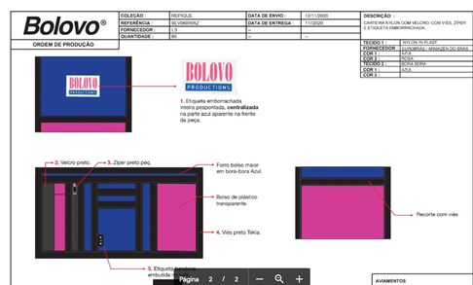

QUANTIDADE MOLDES: | 8 |  |  |  | QUANTIDADE GABARITOS:
LS CONFECÇÕES

FICHA PRODUÇÃO AVIAMENTO

CLIENTE: BOLOVO | REPRESENTANTE: antonio |  |  |  |  | PEDIDO: 04/2021 |  |  | QTD. MOSTR. LS
REF. CLIENTE: BLV06BWAZ | REF. CT LS - 01 |  |  |  |  | COLECAO : VERÃO /2021 |  |  | 1
REF: | MODELO: carteira COLORS - 02
DATA PEDIDO | 2021-01-28 |  |  |  |  | DATA ENTREGA |  |  | 26/02 OU 05/03

QUANTIDADE FICHA |  | 100 |  |  | QTD. ENVIADA |  | 0 |  | QTD. ENVIADA |  | RESP.
AVIAMENTOS 1 | UNIDADE | VARIANTE 1 | TOTAL 1 |  | OFICINA |  | VARIANTE 2 | TOTAL 2 | OFICINA
Etiqueta Composição - bolovo - 100% poliester | 1 | Branco | 100.00 |  |  |  |  | 0.00
Linha 60 | 0.02 | preto | 2.00 |  |  |  |  | 0.00
 | 0.015 | Rosa | 1.50 |  |  |  |  | 0.00
 | 0 |  | 0.00 |  |  |  |  | 0.00
 |  |  | 0.00 |  |  |  |  | 0.00
Velcro 25 | 0.12 | preto | 12.00 |  |  |  |  | 0.00
macho 0 ,12 m ( 1x) |  |  | 0.00 |  |  |  |  | 0.00
fêmea 0,11 m (1x) |  |  | 0.00 |  |  |  |  | 0.00
Ziper 3 | 0.12 | preta | 12.00 |  |  |  |  | 0.00
Cursor 3 | 1 | preto | 100.00 |  |  |  |  | 0.00
 |  |  | 0.00 |  |  |  |  | 0.00
Borneon Tekla 22 | 0.85 | Preto | 85.00 |  |  |  |  | 0.00
BORNEON ADINA 22 MAIS DURO | 1.2 | PRETO | 120.00 |  |  |  |  | 0.00
 |  |  | 0.00 |  |  |  |  | 0.00
 |  |  | 0.00 |  |  |  |  | 0.00
 |  |  | 0.00 |  |  |  |  | 0.00
 |  |  | 0.00 |  |  |  |  | 0.00
 |  |  | 0.00 |  |  |  |  | 0.00
 |  |  | 0.00 |  |  |  |  | 0.00
 | 0 |  | 0.00 |  |  |  |  | 0.00
 | 0 |  | 0.00 |  |  |  |  | 0.00
 | 0 |  | 0.00 |  |  |  |  | 0.00
 | 0 |  | 0.00 |  |  |  |  | 0.00
 | 0 |  | 0.00 |  |  |  |  | 0.00
 | 0 |  | 0.00 |  |  |  |  | 0.00
 | 0 |  | 0.00 |  |  |  |  | 0.00
 | 0 |  | 0.00 |  |  |  |  | 0.00
 | 0 |  | 0.00 |  |  |  |  | 0.00
 | 0 |  | 0.00 |  |  |  |  | 0.00
 | 0 |  | 0.00 |  |  |  |  | 0.00
 | 0 |  | 0.00 |  |  |  |  | 0.00
 | 0 |  | 0.00 |  |  |  |  | 0.00
 | 0 |  | 0.00 |  |  |  |  | 0.00
 | 0 |  | 0.00 |  |  |  |  | 0.00
ACABAMENTO | UNIDADE | VARIANTE 1 | TOTAL 1 |  | XXXXXXXXXX |  | VARIANTE 2 | TOTAL 2 | XXXXXXXXXX |  | RESP.
Embalagem Plástica 40 x 60 | 1 | Transp. | 100.00 |  |  |  |  | 0.00
Caixa Papelão | 0.06 | Único | 6.00 |  |  |  |  | 0.00
0,61 m larg. X 0,48 m prof. X 0,46 m larg. | 0 |  | 0.00 |  |  |  |  | 0.00
Fita Gomada | 0.12 | Único | 12.00 |  |  |  |  | 0.00
 |  |  | 0.00 |  |  |  |  | 0.00
 |  |  | 0.00 |  |  |  |  | 0.00
 | 0 |  | 0.00 |  |  |  |  | 0.00
 | 0 |  | 0.00 |  |  |  |  | 0.00
 | 0 |  | 0.00 |  |  |  |  | 0.00
 | 0 |  | 0.00 |  |  |  |  | 0.00
AVIAMENTOS CLIENTE | UNIDADE | VARIANTE 1 | TOTAL 1 |  | XXXXXXXXXX |  | VARIANTE 2 | TOTAL 2 | XXXXXXXXXX |  | RESP.
Etiquetabandeira interna | 1 | preta | 100.00 |  |  |  |  | 0.00
ETIQUETA EXTERNA bolovo | 1 | branca | 100.00 |  |  |  |  | 0.00
 | 0 |  | 0.00 |  |  |  |  | 0.00
 | 0 |  | 0.00 |  |  |  |  | 0.00
 | 0 |  | 0.00 |  |  |  |  | 0.00
TRAVETES | UNIDADE | VARIANTE 1 | TOTAL 1 |  | XXXXXXXXXX |  | VARIANTE 2 | TOTAL 2 | XXXXXXXXXX |  | RESP.
 | 0 |  | 0.00 |  |  |  |  | 0.00
 | 0 |  | 0.00 |  |  |  |  | 0.00

LS CONFECÇÕES

FICHA PRODUÇÃO MODELAGEM

CLIENTE: BOLOVO | REPRESENTANTE: antonio |  |  |  |  | PEDIDO: 04/2021 |  |  | QTD. MOSTR. LS
REF. CLIENTE: BLV06BWAZ | REF. CT LS - 01 |  |  |  |  | COLECAO : VERÃO /2021 |  |  | 1
REF: | MODELO: carteira COLORS - 02
DIVISÃO TECIDOS |  | VARIANTE 1 | VARIANTE 2 |  | DIVISÃO TECIDOS |  |  |  |  | VARIANTE 1 | VARIANTE 2
Cor 1 - Nylon 70 Plast. |  | azul royal | 0 |  | 0 |  |  |  |  | 0 | 0

Cor 2 - Nylon 70 Plast. |  | ROSA | 0 |  | 0 |  |  |  |  | 0 | 0

Cor 4- Bora bora |  | azul royal | 0 |  | 0 |  |  |  |  | 0 | 0

COR 5 PVC CRISTAL |  | transp. | 0 |  | 0 |  |  |  |  | 0 | 0

0 |  | 0 | 0 |  | 0 |  |  |  |  | 0 | 0

0 |  | 0 | 0 |  | 0 |  |  |  |  | 0 | 0

CORTE EM VIÉS

COR | LARGURA |  |  |  | METRAGEM POR PEÇA |  |  | METRAGEM TOTAL
 |  |  |  |  |  |  |  | VARIANTE 1 |  | VARIANTE 2
0 | 0 |  |  |  | 0.00

0 | 0 |  |  |  | 0.00

CORTE PLACAS

COR | MOLDE Nº / ALTURA |  |  |  | QTD. MOCH. POR PLC |  |  | QUANTIDADE TOTAL
 |  |  |  |  |  |  |  | VARIANTE 1 |  | VARIANTE 2
0 | 0 |  |  |  | 0.00

CORTE BALANCIN / FACA

COR | NUMERO MOLDE |  |  |  | QUANTIDADE POR PEÇA |  |  | QUANTIDADE TOTAL
 |  |  |  |  |  |  |  | VARIANTE 1 |  | VARIANTE 2
0 | 5 |  |  |  | 0.00 |  |  | 0.00 |  | 0.00

DESCRIÇÃO MOLDE | Nº | QTD | COR |  | DESCRIÇÃO MOLDE |  |  |  | Nº | QTD | COR
PORTA NOTA EXTERNA | 1 | 1X + 1x +1x | 3 +5 +5 |  |  |  |  |  | 40
PORTA NOTA INTERNO | 2 | 1X | 1 +5 |  |  |  |  |  | 41
Porta nota externo emendado | 3 | 1x | 2 |  |  |  |  |  | 42
parte frente gravação | 4 | 1 x | 2 |  |  |  |  |  | 43
parte do crista pvc | 5 | 2 x | 1 + 4 |  |  |  |  |  | 44
porta back | 6 |  |  |  |  |  |  |  | 45
porta cartão peq | 7 | 1x | 1 |  |  |  |  |  | 46
porta cartão medio | 8 | 1 x | 1 |  |  |  |  |  | 47
Porta cartão | 9 | 1 x | 1 |  |  |  |  |  | 48
 | 10 |  |  |  |  |  |  |  | 49 |  |  | 1120
 | 11 |  |  |  |  |  |  |  | 50
 | 12 |  |  |  |  |  |  |  | 51
 | 13 |  |  |  |  |  |  |  | 52
 | 14 |  |  |  |  |  |  |  | 53
 | 15 |  |  |  |  |  |  |  | 54
 | 16 |  |  |  |  |  |  |  | 55
 | 17 |  |  |  |  |  |  |  | 56
 | 18 |  |  |  |  |  |  |  | 57
 | 19 |  |  |  |  |  |  |  | 58
 | 20 |  |  |  |  |  |  |  | 59
 | 21 |  |  |  |  |  |  |  | 60
 | 22 |  |  |  |  |  |  |  | 61
 | 23 |  |  |  |  |  |  |  | 62
 | 24 |  |  |  |  |  |  |  | 63
 | 25 |  |  |  |  |  |  |  | 64
 | 26 |  |  |  |  |  |  |  | 65
 | 27 |  |  |  |  |  |  |  | 66
 | 28 |  |  |  |  |  |  |  | 67
 | 29 |  |  |  |  |  |  |  | 68
 | 30 |  |  |  |  |  |  |  | 69
 | 31 |  |  |  |  |  |  |  | 70
 | 32 |  |  |  |  |  |  |  | 71
 | 33 |  |  |  |  |  |  |  | 72
 | 34 |  |  |  |  |  |  |  | 73
 | 35 |  |  |  |  |  |  |  | 74
 | 36 |  |  |  |  |  |  |  | 75
 | 37 |  |  |  |  |  |  |  | 76
 | 38 |  |  |  |  |  |  |  | 77
LS CONFECÇÕES

FICHA CONTROLE QUALIDADE

CLIENTE: BOLOVO | REPRESENTANTE: antonio |  |  |  |  | PEDIDO: 04/2021 |  |  | QTD. MOSTR. LS
REF. CLIENTE: BLV06BWAZ | REF. CT LS - 01 |  |  |  |  | COLECAO : VERÃO /2021 |  |  | 1
REF: | MODELO: carteira COLORS - 02
OFICINA: | EMERSOM |  |  |  |  | FONE:

CUSTO CONFECÇÃO OFICINA: | UNID. | R$ 4.30 | FICHA |  | 100 | VALOR TOTAL FICHA:

ENTRADA PRODUÇÃO: |  | TERMINO PRODUÇÃO: |  |  |  |  |  | QUANTIDADE:

 |  |  |  |  |  | DESCONTOS: |  |  |  | R$

 |  |  |  |  |  | TOTAL FICHA: |  |  |  | R$

FICHA PRODUÇÃO CORTE

CLIENTE: BOLOVO | REPRESENTANTE: antonio |  |  |  |  | PEDIDO: 04/2021 |  |  | QTD. MOSTR. LS
REF. CLIENTE: BLV06BWAZ | REF. CT LS - 01 |  |  |  |  | COLECAO : VERÃO /2021 |  |  | 1
REF: | MODELO: carteira COLORS - 02
OFICINA: | EMERSOM |  |  |  |  | FONE:

CUSTO CONFECÇÃO OFICINA: | UNID. |  | FICHA |  | 100 | VALOR TOTAL FICHA:

INICIO PRODUÇÃO: |  | TERMINO PRODUÇÃO: |  |  |  |  |  | QUANTIDADE:

 |  |  |  |  |  | DESCONTOS: |  |  |  | R$

 |  |  |  |  |  | TOTAL FICHA: |  |  |  | R$

LS CONFECÇÕES

ROMANEIO PRODUÇÃO ( VIA OFICINA )

CLIENTE: BOLOVO | REPRESENTANTE: antonio |  |  |  |  | PEDIDO: 04/2021 |  |  | QTD. MOSTR. LS
REF. CLIENTE: BLV06BWAZ | REF. CT LS - 01 |  |  |  |  | COLECAO : VERÃO /2021 |  |  | 1
REF: | MODELO: carteira COLORS - 02
OFICINA: | EMERSOM |  |  |  |  | FONE:

CUSTO CONFECÇÃO OFICINA: | UNID. |  | FICHA |  | 100 | VALOR TOTAL FICHA:

ENVIO PRODUÇÃO: |  | RETIRADA PRODUÇÃO: |  |  |  |  |  | QUANTIDADE:

 |  |  |  |  |  | DESCONTOS: |  |  |  | R$

 |  |  |  |  |  | TOTAL FICHA: |  |  |  | R$

0

LS CONFECÇÕES

CHECK LIST ENVIO PRODUÇÃO LS X OFICINA

CLIENTE: BOLOVO | REPRESENTANTE: antonio |  |  |  |  | PEDIDO: 04/2021 |  |  | QTD. MOSTR. LS
REF. CLIENTE: BLV06BWAZ | REF. CT LS - 01 |  |  |  |  | COLECAO : VERÃO /2021 |  |  | 1
REF: | MODELO: carteira COLORS - 02
MALOTES: |  |  |  | RESPONSAVÉL / DATA
CORTE:( ) GRANDE /( ) PEQUENO
 |  |  |  | /
AVIAM:( ) GRANDE /( ) PEQUENO

QUANTIDADE FICHA |  | 100 |  |  | QTD. ENVIADA |  | 0 |  | QTD. ENVIADA |  | RESP.
AVIAMENTOS 1 | UNIDADE | VARIANTE 1 | TOTAL 1 |  | OFICINA |  | VARIANTE 2 | TOTAL 2 | OFICINA
Etiqueta Composição - bolovo - 100% poliester | 1 | Branco | 100.00 |  |  |  | 0 | 0.00
Linha 60 | 0.02 | preto | 2.00 |  |  |  | 0 | 0.00
0 | 0.015 | Rosa | 1.50 |  |  |  | 0 | 0.00
0 | 0 | 0 | 0.00 |  |  |  | 0 | 0.00
0 | 0 | 0 | 0.00 |  |  |  | 0 | 0.00
Velcro 25 | 0.12 | preto | 12.00 |  |  |  | 0 | 0.00
macho 0 ,12 m ( 1x) | 16 | 0 | 1600.00 |  |  |  | 0 | 0.00
fêmea 0,11 m (1x) | 0 | 0 | 0.00 |  |  |  | 0 | 0.00
Ziper 3 | 0.12 | preta | 12.00 |  |  |  | 0 | 0.00
Cursor 3 | 1 | preto | 100.00 |  |  |  | 0 | 0.00
0 | 0 | 0 | 0.00 |  |  |  | 0 | 0.00
Borneon Tekla 22 | 0.85 | Preto | 85.00 |  |  |  | 0 | 0.00
BORNEON ADINA 22 MAIS DURO | 1.2 | PRETO | 120.00 |  |  |  | 0 | 0.00
0 | 0 | 0 | 0.00 |  |  |  | 0 | 0.00
0 | 0 | 0 | 0.00 |  |  |  | 0 | 0.00
0 | 0 | 0 | 0.00 |  |  |  | 0 | 0.00
0 | 0 | 0 | 0.00 |  |  |  | 0 | 0.00
0 | 0 | 0 | 0.00 |  |  |  | 0 | 0.00
0 | 0 | 0 | 0.00 |  |  |  | 0 | 0.00
0 | 0 | 0 | 0.00 |  |  |  | 0 | 0.00
0 | 0 | 0 | 0.00 |  |  |  | 0 | 0.00
0 | 0 | 0 | 0.00 |  |  |  | 0 | 0.00
0 | 0 | 0 | 0.00 |  |  |  | 0 | 0.00
0 | 0 | 0 | 0.00 |  |  |  | 0 | 0.00
0 | 0 | 0 | 0.00 |  |  |  | 0 | 0.00
0 | 0 | 0 | 0.00 |  |  |  | 0 | 0.00
0 | 0 | 0 | 0.00 |  |  |  | 0 | 0.00
0 | 0 | 0 | 0.00 |  |  |  | 0 | 0.00
0 | 0 | 0 | 0.00 |  |  |  | 0 | 0.00
0 | 0 | 0 | 0.00 |  |  |  | 0 | 0.00
0 | 0 | 0 | 0.00 |  |  |  | 0 | 0.00
0 | 0 | 0 | 0.00 |  |  |  | 0 | 0.00
0 | 0 | 0 | 0.00 |  |  |  | 0 | 0.00
0 | 0 | 0 | 0.00 |  |  |  | 0 | 0.00
PILOTO: | GABARITOS: ( ) NÃO / ( ) SIM ( ) QUANTIDADE |  |  |  |  |  |  | PARTE GRÁFICA: ( ) SIM / ( ) NÃO

RELÁTORIO PRODUÇÃO OFICINA X LS

CLIENTE: BOLOVO | REPRESENTANTE: antonio |  |  |  |  | PEDIDO: 04/2021 |  |  | QTD. MOSTR. LS
REF. CLIENTE: BLV06BWAZ | REF. CT LS - 01 |  |  |  |  | COLECAO : VERÃO /2021 |  |  | 1
REF: | MODELO: carteira COLORS - 02
OFICINA: | FALTAS: |  |  | RETALHOS: |  |  |  | QUALIDADE: |  | ORGANIZAÇÃO:
CORTE TECIDOS: | ( ) NÃO / ( ) SIM |  |  | ( ) NÃO / ( ) SIM |  |  |  | NOTA ( ) |  | NOTA ( )

CORTE AVIAMENTOS: | ( ) NÃO / ( ) SIM |  |  | ( ) NÃO / ( ) SIM |  |  |  | NOTA ( ) |  | NOTA ( )

OBSERVAÇÕES E SUGESTÕES ( OBS: TODO CORTE COM PROBLEMA DEVE SER DEVOLVIDO AO GERENTE DE PRODUÇÃO)

RELÁTORIO PRODUÇÃO LS X OFICINA

CLIENTE: BOLOVO | REPRESENTANTE: antonio |  |  |  |  | PEDIDO: 04/2021 |  |  | QTD. MOSTR. LS
REF. CLIENTE: BLV06BWAZ | REF. CT LS - 01 |  |  |  |  | COLECAO : VERÃO /2021 |  |  | 1
REF: | MODELO: carteira COLORS - 02
OFICINA: | PRAZO ENTREGA: |  |  | DEFEITOS: |  |  |  | QUALIDADE: |  | ORGANIZAÇÃO:
PRODUÇÃO | ( ) NÃO / ( ) SIM |  |  | ( ) NÃO / ( ) SIM |  |  |  | NOTA ( ) |  | NOTA ( )

 | DIAS ATRASOS ( ) |  |  | QUANTIDADE ( ) |  |  |  | NOTA ( ) |  | NOTA ( )

Carteira Azul e Rosa ET. PRETA
LS CONFECÇÕES

FICHA PRODUÇÃO CORTE

CLIENTE: BOLOVO | REPRESENTANTE: antonio |  |  |  |  | PEDIDO: 015/2020 |  |  | QTD. MOSTR. SOARES DE LUNA
REF. CLIENTE: BLV06BWAZ | REF. CT LS - 01 |  |  |  |  | COLECAO : VERÃO /2020 |  |  | 0
REF: | MODELO: carteira COLORS - 02
CUSTO CONFECÇÃO OFICINA: | UNID. | R$ 4.50 | FICHA |  | 80 | VALOR TOTAL FICHA: |  |  | R$ 360.00
DATA PEDIDO | 1900-01-12 |  |  |  |  | DATA ENTREGA |  |  | 2019-10-07

INICIO PRODUÇÃO |  |  |  |  |  | TERM. PRODUÇÃO

QUANTIDADE FICHA |  | 80 |  |  | RISCO | QTD. |  |  | RISCO | QTD. | CORTADOR
DIVISÃO TECIDOS | UNIDADE | VARIANTE 1 | TOTAL 1 |  |  | FOLHAS | VARIANTE 2 | TOTAL 2 |  | FOLHAS
Cor 1 - Nylon 70 Plast. | 0.042 | azul royal | 3.36

Cor 2 - Nylon 70 Plast. | 0.028 | ROSA | 2.24

Cor 4- Bora bora | 0.040 | azul royal | 3.20
 |  |  |  |  |  |  |  |  |  |  |  | 119
COR 5 PVC CRISTAL | 0.005 | transp. | 0.40 |  | ok

 |  |  | 0.00

 |  |  | 0.00

 | 0.000 |  | 0.00

 | 0.000 |  | 0.00 |  |  |  |  | 0.00

 | 0.000 |  | 0.00 |  |  |  |  | 0.00

 | 0.000 |  | 0.00 |  |  |  |  | 0.00

 | 0.000 |  | 0.00 |  |  |  |  | 0.00

CORTE EM VIÉS

COR | LARGURA |  |  |  | METRAGEM POR PEÇA |  |  | METRAGEM TOTAL
 |  |  |  |  |  |  |  | VARIANTE 1 |  | VARIANTE 2
 |  |  |  |  |  |  |  |  |  | 0.00

 |  |  |  |  |  |  |  |  |  | 0.00

CORTE PLACAS

COR | MOLDE Nº / ALTURA |  |  |  | QTD. MOCH. POR PLC |  |  | QUANTIDADE TOTAL
 |  |  |  |  |  |  |  | VARIANTE 1 |  | VARIANTE 2
 |  |  |  |  | 0.00 |  |  | #DIV/0! |  | #DIV/0!

CORTE BALANCIN / FACA

COR | NUMERO MOLDE |  |  |  | QUANTIDADE POR PEÇA |  |  | QUANTIDADE TOTAL
 |  |  |  |  |  |  |  | VARIANTE 1 |  | VARIANTE 2
 |  |  |  |  |  |  |  | 0.00 |  | 0.00

PARTE GRÁFICA - A |  |  |  |  |  |  |  |  |  |  | RESP.
FORNECEDOR: |  | R$ UNID. | VARIANTE 1 |  |  |  | VARIANTE 2
DESCRICÃO: |  | R$ 0.00 | Seguir Amostra |  |  |  | não vai sublimação
PARTE GRÁFICA - B |  |  |  |  |  |  |  |  |  |  | RESP.
FORNECEDOR: |  | R$ UNID. | VARIANTE 1 |  |  |  | VARIANTE 2
DESCRICÃO: |  |  | Seguir Amostra |  |  |  | Silk rosa bb Seguir Amostra
PARTE GRÁFICA - C |  |  |  |  |  |  |  |  |  |  | RESP.
FORNECEDOR: |  | R$ UNID. | VARIANTE 1 |  |  |  | VARIANTE 2
DESCRICÃO: |  | R$ 0.00 | Seguir Amostra |  |  |  | Seguir Amostra
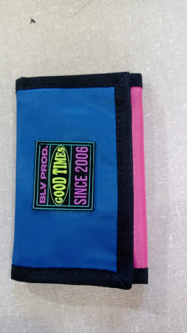 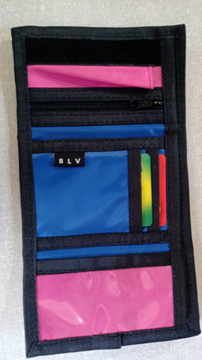

QUANTIDADE MOLDES: | 8 |  |  |  | QUANTIDADE GABARITOS:
LS CONFECÇÕES

FICHA PRODUÇÃO AVIAMENTO

CLIENTE: BOLOVO | REPRESENTANTE: antonio |  |  |  |  | PEDIDO: 015/2020 |  |  | QTD. MOSTR. SOARES DE LUNA
REF. CLIENTE: BLV06BWAZ | REF. CT LS - 01 |  |  |  |  | COLECAO : VERÃO /2020 |  |  | 0
REF: | MODELO: carteira COLORS - 02
DATA PEDIDO | 1900-01-12 |  |  |  |  | DATA ENTREGA |  |  | 2019-10-07

QUANTIDADE FICHA |  | 80 |  |  | QTD. ENVIADA |  | 0 |  | QTD. ENVIADA |  | RESP.
AVIAMENTOS 1 | UNIDADE | VARIANTE 1 | TOTAL 1 |  | OFICINA |  | VARIANTE 2 | TOTAL 2 | OFICINA
Etiqueta Composição - EC - bolovo | 1 | Branco | 80.00 |  |  |  |  | 0.00
Linha 60 | 0.015 | preto | 1.20 |  |  |  |  | 0.00
 | 0.015 | Rosa | 1.20 |  |  |  |  | 0.00
 | 0 |  | 0.00 |  |  |  |  | 0.00
Linha 40 | 0.015 | Preto | 1.20 |  |  |  |  | 0.00
Velcro 25 | 0.12 | preto | 9.60 |  |  |  |  | 0.00
macho 0 ,12 m ( 1x) |  |  | 0.00 |  |  |  |  | 0.00
fêmea 0,11 m (1x) |  |  | 0.00 |  |  |  |  | 0.00
Ziper 3 | 0.12 | preta | 9.60 |  |  |  |  | 0.00
Cursor 3 | 1 | preto | 80.00 |  |  |  |  | 0.00
 |  |  | 0.00 |  |  |  |  | 0.00
Borneon Tekla | 1.97 | Preto | 157.60 |  |  |  |  | 0.00
 |  |  | 0.00 |  |  |  |  | 0.00
 |  |  | 0.00 |  |  |  |  | 0.00
 |  |  | 0.00 |  |  |  |  | 0.00
 |  |  | 0.00 |  |  |  |  | 0.00
 |  |  | 0.00 |  |  |  |  | 0.00
 |  |  | 0.00 |  |  |  |  | 0.00
 |  |  | 0.00 |  |  |  |  | 0.00
 | 0 |  | 0.00 |  |  |  |  | 0.00
 | 0 |  | 0.00 |  |  |  |  | 0.00
 | 0 |  | 0.00 |  |  |  |  | 0.00
 | 0 |  | 0.00 |  |  |  |  | 0.00
 | 0 |  | 0.00 |  |  |  |  | 0.00
 | 0 |  | 0.00 |  |  |  |  | 0.00
 | 0 |  | 0.00 |  |  |  |  | 0.00
 | 0 |  | 0.00 |  |  |  |  | 0.00
 | 0 |  | 0.00 |  |  |  |  | 0.00
 | 0 |  | 0.00 |  |  |  |  | 0.00
 | 0 |  | 0.00 |  |  |  |  | 0.00
 | 0 |  | 0.00 |  |  |  |  | 0.00
 | 0 |  | 0.00 |  |  |  |  | 0.00
 | 0 |  | 0.00 |  |  |  |  | 0.00
 | 0 |  | 0.00 |  |  |  |  | 0.00
ACABAMENTO | UNIDADE | VARIANTE 1 | TOTAL 1 |  | XXXXXXXXXX |  | VARIANTE 2 | TOTAL 2 | XXXXXXXXXX |  | RESP.
Embalagem Plástica 40 x 60 | 1 | Transp. | 80.00 |  |  |  |  | 0.00
Caixa Papelão | 0.06 | Único | 4.80 |  |  |  |  | 0.00
0,61 m larg. X 0,48 m prof. X 0,46 m larg. | 0 |  | 0.00 |  |  |  |  | 0.00
Fita Gomada | 0.12 | Único | 9.60 |  |  |  |  | 0.00
 |  |  | 0.00 |  |  |  |  | 0.00
 |  |  | 0.00 |  |  |  |  | 0.00
 | 0 |  | 0.00 |  |  |  |  | 0.00
 | 0 |  | 0.00 |  |  |  |  | 0.00
 | 0 |  | 0.00 |  |  |  |  | 0.00
 | 0 |  | 0.00 |  |  |  |  | 0.00
AVIAMENTOS CLIENTE | UNIDADE | VARIANTE 1 | TOTAL 1 |  | XXXXXXXXXX |  | VARIANTE 2 | TOTAL 2 | XXXXXXXXXX |  | RESP.
Etiqueta bandeira interna | 1 | preta | 80.00 |  |  |  |  | 0.00
ETIQUETA BORRACHA EXTERNA blv prud. SINCE 2006 | 1 | PRETA | 80.00 |  |  |  |  | 0.00
 | 0 |  | 0.00 |  |  |  |  | 0.00
 | 0 |  | 0.00 |  |  |  |  | 0.00
 | 0 |  | 0.00 |  |  |  |  | 0.00
TRAVETES | UNIDADE | VARIANTE 1 | TOTAL 1 |  | XXXXXXXXXX |  | VARIANTE 2 | TOTAL 2 | XXXXXXXXXX |  | RESP.
 | 0 |  | 0.00 |  |  |  |  | 0.00
 | 0 |  | 0.00 |  |  |  |  | 0.00

LS CONFECÇÕES

FICHA PRODUÇÃO MODELAGEM

CLIENTE: BOLOVO | REPRESENTANTE: antonio |  |  |  |  | PEDIDO: 015/2020 |  |  | QTD. MOSTR. SOARES DE LUNA
REF. CLIENTE: BLV06BWAZ | REF. CT LS - 01 |  |  |  |  | COLECAO : VERÃO /2020 |  |  | 0
REF: | MODELO: carteira COLORS - 02
DIVISÃO TECIDOS |  | VARIANTE 1 | VARIANTE 2 |  | DIVISÃO TECIDOS |  |  |  |  | VARIANTE 1 | VARIANTE 2
Cor 1 - Nylon 70 Plast. |  | azul royal | 0 |  | 0 |  |  |  |  | 0 | 0

Cor 2 - Nylon 70 Plast. |  | ROSA | 0 |  | 0 |  |  |  |  | 0 | 0

Cor 4- Bora bora |  | azul royal | 0 |  | 0 |  |  |  |  | 0 | 0

COR 5 PVC CRISTAL |  | transp. | 0 |  | 0 |  |  |  |  | 0 | 0

0 |  | 0 | 0 |  | 0 |  |  |  |  | 0 | 0

0 |  | 0 | 0 |  | 0 |  |  |  |  | 0 | 0

CORTE EM VIÉS

COR | LARGURA |  |  |  | METRAGEM POR PEÇA |  |  | METRAGEM TOTAL
 |  |  |  |  |  |  |  | VARIANTE 1 |  | VARIANTE 2
0 | 0 |  |  |  | 0.00

0 | 0 |  |  |  | 0.00

CORTE PLACAS

COR | MOLDE Nº / ALTURA |  |  |  | QTD. MOCH. POR PLC |  |  | QUANTIDADE TOTAL
 |  |  |  |  |  |  |  | VARIANTE 1 |  | VARIANTE 2
0 | 0 |  |  |  | 0.00

CORTE BALANCIN / FACA

COR | NUMERO MOLDE |  |  |  | QUANTIDADE POR PEÇA |  |  | QUANTIDADE TOTAL
 |  |  |  |  |  |  |  | VARIANTE 1 |  | VARIANTE 2
0 | 5 |  |  |  | 0.00 |  |  | 0.00 |  | 0.00

DESCRIÇÃO MOLDE | Nº | QTD | COR |  | DESCRIÇÃO MOLDE |  |  |  | Nº | QTD | COR
PORTA NOTA EXTERNA | 1 | 1X + 1x +1x | 3 +5 +5 |  |  |  |  |  | 40
PORTA NOTA INTERNO | 2 | 1X | 1 +5 |  |  |  |  |  | 41
Porta nota externo emendado | 3 | 1x | 2 |  |  |  |  |  | 42
parte frente gravação | 4 | 1 x | 2 |  |  |  |  |  | 43
parte do crista pvc | 5 | 2 x | 1 + 4 |  |  |  |  |  | 44
porta back | 6 |  |  |  |  |  |  |  | 45
porta cartão peq | 7 | 1x | 1 |  |  |  |  |  | 46
porta cartão medio | 8 | 1 x | 1 |  |  |  |  |  | 47
Porta cartão | 9 | 1 x | 1 |  |  |  |  |  | 48
 | 10 |  |  |  |  |  |  |  | 49 |  |  | 1120
 | 11 |  |  |  |  |  |  |  | 50
 | 12 |  |  |  |  |  |  |  | 51
 | 13 |  |  |  |  |  |  |  | 52
 | 14 |  |  |  |  |  |  |  | 53
 | 15 |  |  |  |  |  |  |  | 54
 | 16 |  |  |  |  |  |  |  | 55
 | 17 |  |  |  |  |  |  |  | 56
 | 18 |  |  |  |  |  |  |  | 57
 | 19 |  |  |  |  |  |  |  | 58
 | 20 |  |  |  |  |  |  |  | 59
 | 21 |  |  |  |  |  |  |  | 60
 | 22 |  |  |  |  |  |  |  | 61
 | 23 |  |  |  |  |  |  |  | 62
 | 24 |  |  |  |  |  |  |  | 63
 | 25 |  |  |  |  |  |  |  | 64
 | 26 |  |  |  |  |  |  |  | 65
 | 27 |  |  |  |  |  |  |  | 66
 | 28 |  |  |  |  |  |  |  | 67
 | 29 |  |  |  |  |  |  |  | 68
 | 30 |  |  |  |  |  |  |  | 69
 | 31 |  |  |  |  |  |  |  | 70
 | 32 |  |  |  |  |  |  |  | 71
 | 33 |  |  |  |  |  |  |  | 72
 | 34 |  |  |  |  |  |  |  | 73
 | 35 |  |  |  |  |  |  |  | 74
 | 36 |  |  |  |  |  |  |  | 75
 | 37 |  |  |  |  |  |  |  | 76
 | 38 |  |  |  |  |  |  |  | 77
LS CONFECÇÕES

FICHA CONTROLE QUALIDADE

CLIENTE: BOLOVO | REPRESENTANTE: antonio |  |  |  |  | PEDIDO: 015/2020 |  |  | QTD. MOSTR. LS
REF. CLIENTE: BLV06BWAZ | REF. CT LS - 01 |  |  |  |  | COLECAO : VERÃO /2020 |  |  | 0
REF: | MODELO: carteira COLORS - 02
OFICINA: |  |  |  |  |  | FONE:

CUSTO CONFECÇÃO OFICINA: | UNID. |  | FICHA |  | 80 | VALOR TOTAL FICHA:

ENTRADA PRODUÇÃO: |  | TERMINO PRODUÇÃO: |  |  |  |  |  | QUANTIDADE:

 |  |  |  |  |  | DESCONTOS: |  |  |  | R$

 |  |  |  |  |  | TOTAL FICHA: |  |  |  | R$

FICHA PRODUÇÃO CORTE

CLIENTE: BOLOVO | REPRESENTANTE: antonio |  |  |  |  | PEDIDO: 015/2020 |  |  | QTD. MOSTR. SOARES DE LUNA
REF. CLIENTE: BLV06BWAZ | REF. CT LS - 01 |  |  |  |  | COLECAO : VERÃO /2020 |  |  | 0
REF: | MODELO: carteira COLORS - 02
OFICINA: |  |  |  |  |  | FONE:

CUSTO CONFECÇÃO OFICINA: | UNID. |  | FICHA |  | 80 | VALOR TOTAL FICHA:

INICIO PRODUÇÃO: |  | TERMINO PRODUÇÃO: |  |  |  |  |  | QUANTIDADE:

 |  |  |  |  |  | DESCONTOS: |  |  |  | R$

 |  |  |  |  |  | TOTAL FICHA: |  |  |  | R$

LS CONFECÇÕES

ROMANEIO PRODUÇÃO ( VIA OFICINA )

CLIENTE: BOLOVO | REPRESENTANTE: antonio |  |  |  |  | PEDIDO: 015/2020 |  |  | QTD. MOSTR. LS
REF. CLIENTE: BLV06BWAZ | REF. CT LS - 01 |  |  |  |  | COLECAO : VERÃO /2020 |  |  | 0
REF: | MODELO: carteira COLORS - 02
OFICINA: |  |  |  |  |  | FONE:

CUSTO CONFECÇÃO OFICINA: | UNID. |  | FICHA |  | 80 | VALOR TOTAL FICHA:

ENVIO PRODUÇÃO: |  | RETIRADA PRODUÇÃO: |  |  |  |  |  | QUANTIDADE:

 |  |  |  |  |  | DESCONTOS: |  |  |  | R$

 |  |  |  |  |  | TOTAL FICHA: |  |  |  | R$

 0

LS CONFECÇÕES

CHECK LIST ENVIO PRODUÇÃO LS X OFICINA

CLIENTE: BOLOVO | REPRESENTANTE: antonio |  |  |  |  | PEDIDO: 015/2020 |  |  | QTD. MOSTR. SOARES DE LUNA
REF. CLIENTE: BLV06BWAZ | REF. CT LS - 01 |  |  |  |  | COLECAO : VERÃO /2020 |  |  | 0
REF: | MODELO: carteira COLORS - 02
MALOTES: |  |  |  | RESPONSAVÉL / DATA
CORTE:( ) GRANDE /( ) PEQUENO
 |  |  |  | /
AVIAM:( ) GRANDE /( ) PEQUENO

QUANTIDADE FICHA |  | 80 |  |  | QTD. ENVIADA |  | 0 |  | QTD. ENVIADA |  | RESP.
AVIAMENTOS 1 | UNIDADE | VARIANTE 1 | TOTAL 1 |  | OFICINA |  | VARIANTE 2 | TOTAL 2 | OFICINA
Etiqueta Composição - EC - bolovo | 1 | Branco | 80.00 |  |  |  | 0 | 0.00
Linha 60 | 0.015 | preto | 1.20 |  |  |  | 0 | 0.00
0 | 0.015 | Rosa | 1.20 |  |  |  | 0 | 0.00
0 | 0 | 0 | 0.00 |  |  |  | 0 | 0.00
Linha 40 | 0.015 | Preto | 1.20 |  |  |  | 0 | 0.00
Velcro 25 | 0.12 | preto | 9.60 |  |  |  | 0 | 0.00
macho 0 ,12 m ( 1x) | 16 | 0 | 1280.00 |  |  |  | 0 | 0.00
fêmea 0,11 m (1x) | 0 | 0 | 0.00 |  |  |  | 0 | 0.00
Ziper 3 | 0.12 | preta | 9.60 |  |  |  | 0 | 0.00
Cursor 3 | 1 | preto | 80.00 |  |  |  | 0 | 0.00
0 | 0 | 0 | 0.00 |  |  |  | 0 | 0.00
Borneon Tekla | 1.97 | Preto | 157.60 |  |  |  | 0 | 0.00
0 | 0 | 0 | 0.00 |  |  |  | 0 | 0.00
0 | 0 | 0 | 0.00 |  |  |  | 0 | 0.00
0 | 0 | 0 | 0.00 |  |  |  | 0 | 0.00
0 | 0 | 0 | 0.00 |  |  |  | 0 | 0.00
0 | 0 | 0 | 0.00 |  |  |  | 0 | 0.00
0 | 0 | 0 | 0.00 |  |  |  | 0 | 0.00
0 | 0 | 0 | 0.00 |  |  |  | 0 | 0.00
0 | 0 | 0 | 0.00 |  |  |  | 0 | 0.00
0 | 0 | 0 | 0.00 |  |  |  | 0 | 0.00
0 | 0 | 0 | 0.00 |  |  |  | 0 | 0.00
0 | 0 | 0 | 0.00 |  |  |  | 0 | 0.00
0 | 0 | 0 | 0.00 |  |  |  | 0 | 0.00
0 | 0 | 0 | 0.00 |  |  |  | 0 | 0.00
0 | 0 | 0 | 0.00 |  |  |  | 0 | 0.00
0 | 0 | 0 | 0.00 |  |  |  | 0 | 0.00
0 | 0 | 0 | 0.00 |  |  |  | 0 | 0.00
0 | 0 | 0 | 0.00 |  |  |  | 0 | 0.00
0 | 0 | 0 | 0.00 |  |  |  | 0 | 0.00
0 | 0 | 0 | 0.00 |  |  |  | 0 | 0.00
0 | 0 | 0 | 0.00 |  |  |  | 0 | 0.00
0 | 0 | 0 | 0.00 |  |  |  | 0 | 0.00
0 | 0 | 0 | 0.00 |  |  |  | 0 | 0.00
PILOTO: | GABARITOS: ( ) NÃO / ( ) SIM ( ) QUANTIDADE |  |  |  |  |  |  | PARTE GRÁFICA: ( ) SIM / ( ) NÃO

RELÁTORIO PRODUÇÃO OFICINA X LS

CLIENTE: BOLOVO | REPRESENTANTE: antonio |  |  |  |  | PEDIDO: 015/2020 |  |  | QTD. MOSTR. LS
REF. CLIENTE: BLV06BWAZ | REF. CT LS - 01 |  |  |  |  | COLECAO : VERÃO /2020 |  |  | 0
REF: | MODELO: carteira COLORS - 02
OFICINA: | FALTAS: |  |  | RETALHOS: |  |  |  | QUALIDADE: |  | ORGANIZAÇÃO:
CORTE TECIDOS: | ( ) NÃO / ( ) SIM |  |  | ( ) NÃO / ( ) SIM |  |  |  | NOTA ( ) |  | NOTA ( )

CORTE AVIAMENTOS: | ( ) NÃO / ( ) SIM |  |  | ( ) NÃO / ( ) SIM |  |  |  | NOTA ( ) |  | NOTA ( )

OBSERVAÇÕES E SUGESTÕES ( OBS: TODO CORTE COM PROBLEMA DEVE SER DEVOLVIDO AO GERENTE DE PRODUÇÃO)

RELÁTORIO PRODUÇÃO LS X OFICINA

CLIENTE: BOLOVO | REPRESENTANTE: antonio |  |  |  |  | PEDIDO: 015/2020 |  |  | QTD. MOSTR. LS
REF. CLIENTE: BLV06BWAZ | REF. CT LS - 01 |  |  |  |  | COLECAO : VERÃO /2020 |  |  | 0
REF: | MODELO: carteira COLORS - 02
OFICINA: | PRAZO ENTREGA: |  |  | DEFEITOS: |  |  |  | QUALIDADE: |  | ORGANIZAÇÃO:
PRODUÇÃO | ( ) NÃO / ( ) SIM |  |  | ( ) NÃO / ( ) SIM |  |  |  | NOTA ( ) |  | NOTA ( )

 | DIAS ATRASOS ( ) |  |  | QUANTIDADE ( ) |  |  |  | NOTA ( ) |  | NOTA ( )

totter bag bolovo
LS

FICHA PRODUÇÃO CORTE

CLIENTE: bolovo | REPRESENTANTE: Antonio |  |  |  | PEDIDO: 13/2020 |  |  | QTD. MOSTR. LS
REF. CLIENTE: TOTTER BAG | REF. MATRIZ Ls toter bag Bolovo |  |  |  | COLECAO : VERÃO /2020 |  |  | 1
REF: ls : SAC LS = 04
CUSTO CONFECÇÃO OFICINA: | UNID. | R$ 3.50 | FICHA | 80 | VALOR TOTAL FICHA: |  |  | R$ 280.00
DATA PEDIDO | 2020-03-10 |  |  |  | DATA ENTREGA |  |  | 2020-03-24

INICIO PRODUÇÃO |  |  |  |  | TERM. PRODUÇÃO

QUANTIDADE FICHA |  | 80 |  | RISCO | QTD. | 0 |  | RISCO | QTD. | CORTADOR
DIVISÃO TECIDOS | UNIDADE | VARIANTE 1 | TOTAL 1 |  | FOLHAS | branco | TOTAL 2 |  | FOLHAS
Cor 1 - lona crua 10 | 0.440 | preto | 35.20 |  |  |  | 0.00

cor 2 - lona verde militar | 0.120 | verde militar | 9.60 |  |  |  | 0.00

 |  |  |  |  |  |  | 0.00

 |  |  |  |  |  |  | 0.00

 | 0.000 |  | 0.00 |  |  |  | 0.00

 | 0.000 |  | 0.00 |  |  |  | 0.00

 | 0.000 |  | 0.00 |  |  |  | 0.00

 | 0.000 |  | 0.00 |  |  |  | 0.00

 | 0.000 |  | 0.00 |  |  |  | 0.00

 | 0.000 |  | 0.00 |  |  |  | 0.00

 | 0.000 |  | 0.00 |  |  |  | 0.00

 | 0.000 |  | 0.00 |  |  |  | 0.00

CORTE EM VIÉS

COR | LARGURA |  |  | METRAGEM POR PEÇA |  |  | METRAGEM TOTAL
 |  |  |  |  |  |  | VARIANTE 1 |  | VARIANTE 2
Cor 1 - lona crua 10 | 6 cm |  |  | 2.70 |  |  | 216.00 |  | 0.00

Cor 1 - lona crua 10 | 3,5 cm |  |  | 1.00 |  |  | 80.00 |  | 0.00

CORTE PLACAS

COR | MOLDE Nº / ALTURA |  |  | QTD. MOCH. POR PLC |  |  | QUANTIDADE TOTAL
 |  |  |  |  |  |  | VARIANTE 1 |  | VARIANTE 2
 |  |  |  | 0.00 |  |  | #DIV/0! |  | #DIV/0!

CORTE BALANCIN / FACA

COR | NUMERO MOLDE |  |  | QUANTIDADE POR PEÇA |  |  | QUANTIDADE TOTAL
 |  |  |  |  |  |  | VARIANTE 1 |  | VARIANTE 2
 |  |  |  |  |  |  | 0.00 |  | 0.00

PARTE GRÁFICA - A |  |  |  |  |  |  |  |  |  | RESP.
FORNECEDOR: JPM |  | R$ UNID. | VARIANTE 1 |  |  | VARIANTE 2
DESCRICÃO: goold time co verde musgo |  | R$ 2.00 | Seguir Amostra |  |  | Seguir Amostra
PARTE GRÁFICA - B |  |  |  |  |  |  |  |  |  | RESP.
FORNECEDOR: |  | R$ UNID. | VARIANTE 1 |  |  | VARIANTE 2
DESCRICÃO: |  | R$ 0.00 | Seguir Amostra |  |  | Seguir Amostra
PARTE GRÁFICA - C |  |  |  |  |  |  |  |  |  | RESP.
FORNECEDOR: |  | R$ UNID. | VARIANTE 1 |  |  | VARIANTE 2
DESCRICÃO: |  | R$ 0.00 | Seguir Amostra |  |  | Seguir Amostra
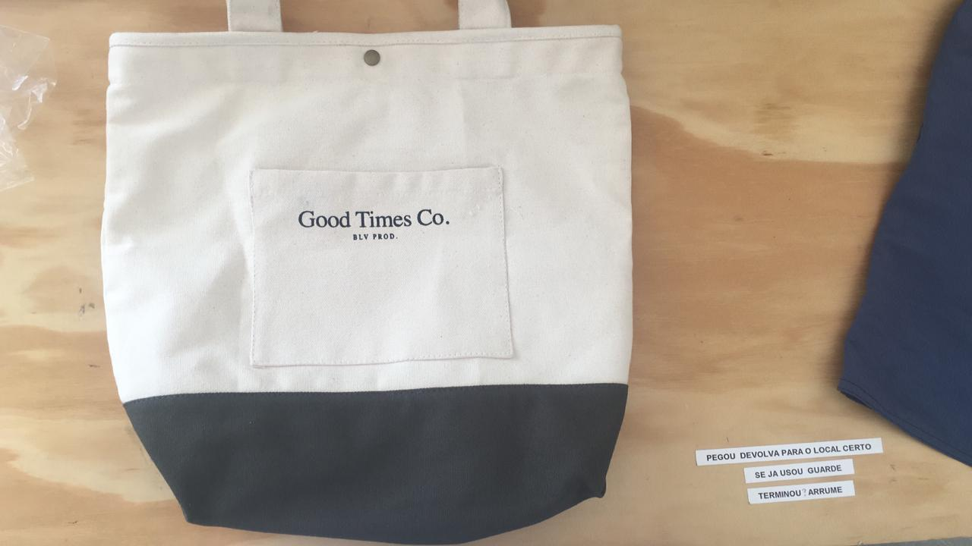

QUANTIDADE MOLDES: | 6 |  |  | QUANTIDADE GABARITOS: |  |  |  | 2
LS

FICHA PRODUÇÃO AVIAMENTO

CLIENTE: bolovo | REPRESENTANTE: Antonio |  |  |  | PEDIDO: 13/2020 |  |  | QTD. MOSTR. LS
REF. CLIENTE: TOTTER BAG | REF. MATRIZ Ls toter bag Bolovo |  |  |  | COLECAO : VERÃO /2020 |  |  | 1
REF: ls : SAC LS = 04 | 0
DATA PEDIDO | 2020-03-10 |  |  |  | DATA ENTREGA |  |  | 2020-03-24

QUANTIDADE FICHA |  | 80 |  | QTD. ENVIADA |  | 0 |  | QTD. ENVIADA |  | RESP.
AVIAMENTOS 1 | UNIDADE | VARIANTE 1 | TOTAL 1 | OFICINA |  | VARIANTE 2 | TOTAL 2 | OFICINA
Etiqueta Composição - EC - Surreal / Ls | 1 | Branco | 80.00 |  |  |  | 0.00
Linha 60 | 0.04 | bege | 3.20 | 5 usado |  |  | 0.00
 | 0.02 | verde militar | 1.60 | 2 usado |  |  | 0.00
 | 0 |  | 0.00 |  |  |  | 0.00
 |  |  | 0.00 |  |  |  | 0.00
Zíper 3 | 0.22 | branco | 17.60 | 19 m |  |  | 0.00
cursor niquel 3 | 1 | niquel | 80.00 | 84 |  |  | 0.00
Botõaõ de pressão | 1 | ouro velho | 80.00 | 250 |  |  | 0.00
Borneon 2,2 ou 2,5 | 3.1 | bege ou cru | 248.00 | 250 m |  |  | 0.00
etiqueta bolovo | 1 | branca | 80.00 | 90 |  |  | 0.00
 |  |  | 0.00 |  |  |  | 0.00
 |  |  | 0.00 |  |  |  | 0.00
 |  |  | 0.00 |  |  |  | 0.00
 |  |  | 0.00 |  |  |  | 0.00
 |  |  | 0.00 |  |  |  | 0.00
 |  |  | 0.00 |  |  |  | 0.00
 |  |  | 0.00 |  |  |  | 0.00
 |  |  | 0.00 |  |  |  | 0.00
 | 0 |  | 0.00 |  |  |  | 0.00
 | 0 |  | 0.00 |  |  |  | 0.00
 | 0 |  | 0.00 |  |  |  | 0.00
 | 0 |  | 0.00 |  |  |  | 0.00
 | 0 |  | 0.00 |  |  |  | 0.00
 | 0 |  | 0.00 |  |  |  | 0.00
 | 0 |  | 0.00 |  |  |  | 0.00
 | 0 |  | 0.00 |  |  |  | 0.00
 | 0 |  | 0.00 |  |  |  | 0.00
 | 0 |  | 0.00 |  |  |  | 0.00
 | 0 |  | 0.00 |  |  |  | 0.00
 | 0 |  | 0.00 |  |  |  | 0.00
 | 0 |  | 0.00 |  |  |  | 0.00
 | 0 |  | 0.00 |  |  |  | 0.00
 | 0 |  | 0.00 |  |  |  | 0.00
 | 0 |  | 0.00 |  |  |  | 0.00
ACABAMENTO | UNIDADE | VARIANTE 1 | TOTAL 1 | XXXXXXXXXX |  | VARIANTE 2 | TOTAL 2 | XXXXXXXXXX |  | RESP.
Embalagem Plástica 40 x 60 | 1 | Transp. | 80.00 |  |  |  | 0.00
Caixa Papelão | 0.03 | Único | 2.40 |  |  |  | 0.00
0,61 m larg. X 0,48 m prof. X 0,46 m larg. | 0 |  | 0.00 |  |  |  | 0.00
Fita Gomada | 0.12 | Único | 9.60 |  |  |  | 0.00
 |  |  | 0.00 |  |  |  | 0.00
 | 2 |  | 160.00 |  |  |  | 0.00
 | 0 |  | 0.00 |  |  |  | 0.00
 | 0 |  | 0.00 |  |  |  | 0.00
 | 0 |  | 0.00 |  |  |  | 0.00
 | 0 |  | 0.00 |  |  |  | 0.00
AVIAMENTOS CLIENTE | UNIDADE | VARIANTE 1 | TOTAL 1 | XXXXXXXXXX |  | VARIANTE 2 | TOTAL 2 | XXXXXXXXXX |  | RESP.
 |  |  | 0.00 |  |  |  | 0.00
 |  |  | 0.00 |  |  |  | 0.00
 | 0 |  | 0.00 |  |  |  | 0.00
 | 0 |  | 0.00 |  |  |  | 0.00
 | 0 |  | 0.00 |  |  |  | 0.00
TRAVETES | UNIDADE | VARIANTE 1 | TOTAL 1 | XXXXXXXXXX |  | VARIANTE 2 | TOTAL 2 | XXXXXXXXXX |  | RESP.
 |  |  | 0.00 |  |  |  | 0.00
 | 0 |  | 0.00 |  |  |  | 0.00

LS

FICHA PRODUÇÃO MODELAGEM

CLIENTE: bolovo | REPRESENTANTE: Antonio |  |  |  | PEDIDO: 13/2020 |  |  | QTD. MOSTR. LS
REF. CLIENTE: TOTTER BAG | REF. MATRIZ Ls toter bag Bolovo |  |  |  | COLECAO : VERÃO /2020 |  |  | 1
REF: ls : SAC LS = 04 | 0
DIVISÃO TECIDOS |  | VARIANTE 1 | VARIANTE 2 | DIVISÃO TECIDOS |  |  |  |  | VARIANTE 1 | VARIANTE 2
Cor 1 - lona crua 10 |  | preto | 0 |  |  |  |  |  | 0 | 0

cor 2 - lona verde militar |  | verde militar | 0 | 0 |  |  |  |  | 0 | 0

0 |  | 0 | 0 | 0 |  |  |  |  | 0 | 0

0 |  |  | 0 | 0 |  |  |  |  | 0 | 0

0 |  | 0 | 0 | 0 |  |  |  |  | 0 | 0

0 |  | 0 | 0 | 0 |  |  |  |  | 0 | 0

CORTE EM VIÉS

COR | LARGURA |  |  | METRAGEM POR PEÇA |  |  | METRAGEM TOTAL
 |  |  |  |  |  |  | VARIANTE 1 |  | VARIANTE 2
Cor 1 - lona crua 10 | 6 cm |  |  | 2.70
...

shoulder chapada PLATIFICADA
...
PARTE GRÁFICA - A
FORNECEDOR: cliente | R$ UNID. | VARIANTE 1
 |  | Seguir Amostra
PARTE GRÁFICA - B
FORNECEDOR: | R$ UNID. | VARIANTE 1
DESCRICÃO: | R$ 0.00 | Seguir Amostra
PARTE GRÁFICA - C
FORNECEDOR: | R$ UNID. | VARIANTE 1
DESCRICÃO: | R$ 0.00 | Seguir Amostra
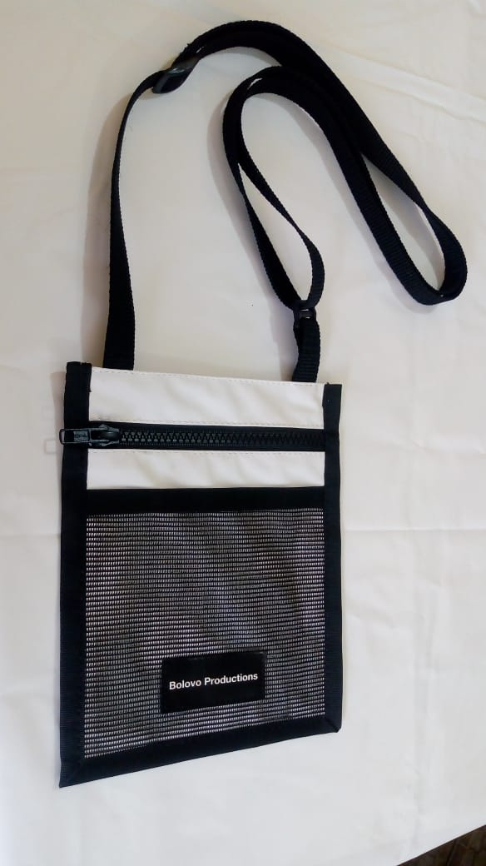 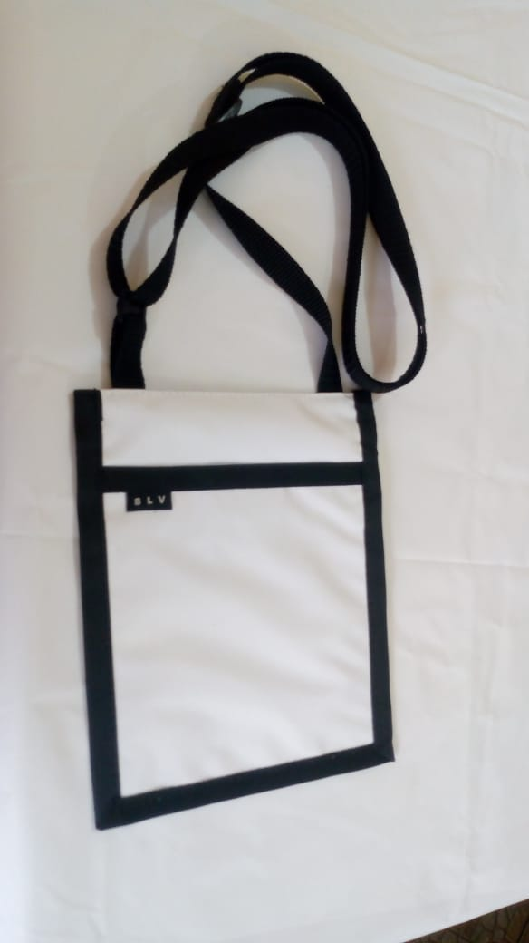
...

shoulder chapada rip stop
...
 |  | QUANTIDADE POR PEÇA |  |  | QUANTIDADE TOTAL
 |  |  |  |  | 0.00 |  | 0.00

 |  |  |  |  |  |  |  | RESP.
R$ UNID. | VARIANTE 1 |  |  | VARIANTE 2
 | Seguir Amostra |  |  | Seguir Amostra
 |  |  |  |  |  |  |  | RESP.
R$ UNID. | VARIANTE 1 |  |  | VARIANTE 2
R$ 0.00 | Seguir Amostra |  |  | Seguir Amostra
 |  |  |  |  |  |  |  | RESP.
R$ UNID. | VARIANTE 1 |  |  | VARIANTE 2
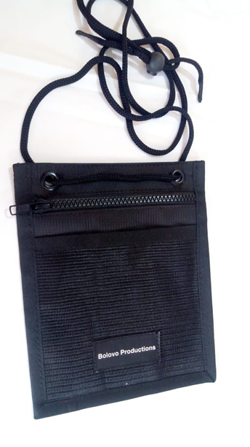
R$ 0.00 | Seguir Amostra |  |  | Seguir Amostra
...
 |  | QUANTIDADE GABARITOS: |  |  |  | 1 bolso costa
...
 |  |  | PEDIDO: /19 |  |  | QTD. MOSTR. LS
 |  |  | COLECAO : VERÃO /2019 |  |  | 0
...
 |  |  | DATA ENTREGA |  |  | 2019-11-04
...

SHOULDER bolovo colors c bolso
...
CUSTO CONFECÇÃO OFICINA: | UNID. | R$ 5.50 | FICHA | 80 | VALOR TOTAL FICHA:

ENVIO PRODUÇÃO: |  | RETIRADA PRODUÇÃO:

 |  |  |  |  | DESCONTOS:

 |  |  |  |  | TOTAL FICHA:

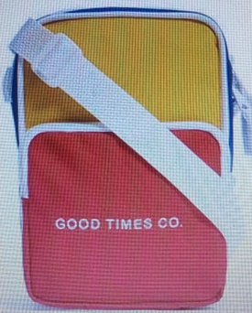
...

porta cartão preto 1
...
PARTE GRÁFICA - A
FORNECEDOR: conrad | R$ UNID. | VARIANTE 1
DESCRICÃO: frente centralizado | R$ 1.60 | Seguir Amostra
PARTE GRÁFICA - B
FORNECEDOR: | R$ UNID. | VARIANTE 1
DESCRICÃO: |  | Seguir Amostra
PARTE GRÁFICA - C
FORNECEDOR: | R$ UNID. | VARIANTE 1
DESCRICÃO: | R$ 0.00 | Seguir Amostra
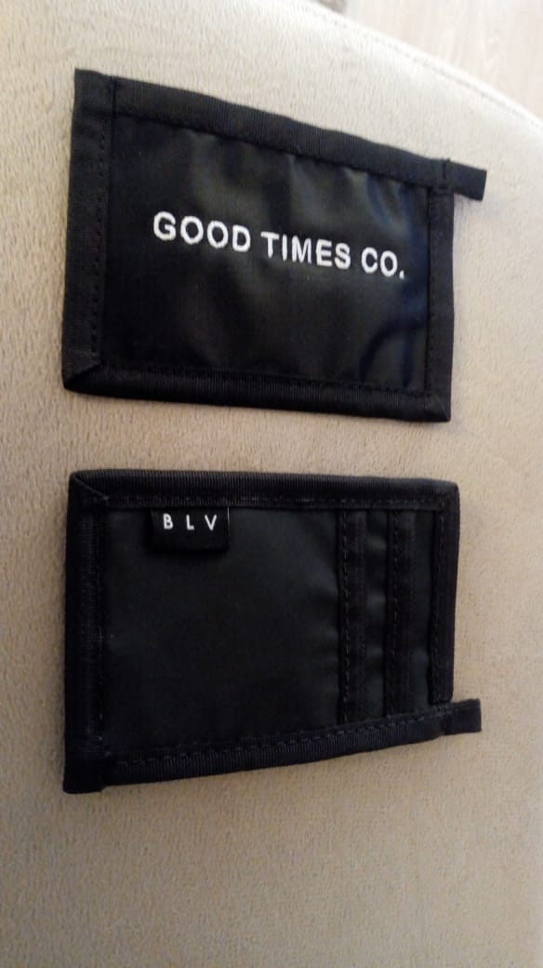
...

pochete bolovo preta
...
PARTE GRÁFICA - A
FORNECEDOR: CONRAD | R$ UNID. | VARIANTE 1
DESCRICÃO: bordado | R$ 1.30 | Seguir Amostra
PARTE GRÁFICA - B
FORNECEDOR: | R$ UNID. | VARIANTE 1
DESCRICÃO: | R$ 1.30 | Seguir Amostra
PARTE GRÁFICA - C
FORNECEDOR: | R$ UNID. | VARIANTE 1
DESCRICÃO: | R$ 0.00 | Seguir Amostra



